CTZ 100-1 BIENESTAR NUEVO
 |  | COTIZACION FT-CTZ-01 |  | 
FECHA: | 2026-10-08 |  |  | Nº CTZ | 100- 03-26
PRODUCTO COTIZADO: |  | CIMBRA DE ALUMINIO ROBUSTFORM
REFERENCIA |  | CIMBRA DE ALUMINIO NUEVA PARA UN DUPLEX PROTOTIPO BIENESTAR NUEVO MILENIO PLANTA BAJA AL ULTIMO NIVEL + PUNTO FIJO + ESCALERA + PRETIL + BASE DE TINACO + MURO DE PATIO ALTURA LIBRE 290 CM. (FM 270 + EQL 20)
CLIENTE: |  | KDECO
CONTACTO: |  | ARQ. CRISTIAN MANUEL MORAN CASTELL |  | TELEFONO: | Kdeco.manzanillo@gmail.com

COTIZACION CIMBRA NUEVA PARA PROTOTIPO BIENESTAR NUEVO MILENIO MOLDE DUPLEX PLANTA BAJA AL ULTIMO NIVEL |  |  |  |  |  |  |  |  |  |  |  |  | PRECIO
CANT. | UND MEDIDA | CONCEPTO |  | PRECIO/UNIT | PRECIO |  |  |  |  |  |  | 270
509.94 | MT2 | EQUIPO PARA MUROS (PANELES ESTANDAR 2.70 MTS) |  | USD 270.00 | USD 137,683.13 | 497.5 | 3% | 12.4375 |  | 509.9375
43.36 | MT2 | EQUIPO PARA UNION MURO LOSA 20 CM. |  | USD 270.00 | USD 11,706.52 | 42.3 | 3% | 1.0575 |  | 43.3575 |  | rdo
154.32 | MT2 | EQUIPO PARA LOSA y CAPS (3 JUEGOS LOSA PUNTAL) |  | USD 270.00 | USD 41,665.54 | 150.7 | 2% | 3.6168 |  | 154.3168
105.6 | MTL | EQUIPO ANGULO DE ARRASTRE (1 PERIMETRO) |  | USD 25.00 | USD 2,639.38 | 103 | 3% | 2.575 |  | 105.575
INCLUYE ACCESORIOS BASICOS DE SUJECION: PASADORES, CUÑAS, CORBATAS, PUNTALES PARA VACIADO DEL MOLDE , TENSORES DE VANO, ESCALERA PARA ARMADO Y HERRAMIENTAS PARA ARMADO DE MOLDE |  |  |  |  |  | 690.5 |  |  |  |  |  |  | #REF!
707.61 | TOTAL MT2 |  |  | SUBTOTAL | USD 193,694.56 |  |  |  |  |  | USD 193,694.56 |  | #REF!
105.58 | TOTAL ML

COTIZACION CIMBRA NUEVA PARA PROTOTIPO BIENESTAR NUEVO MILENIO (PUNTO FIJO) PLANTA BAJA AL ULTIMO NIVEL |  |  |  |  |  |  |  |  |  |  |  | precio
CANT. | UND MEDIDA | CONCEPTO |  | PRECIO/UNIT | PRECIO | PROGRAMA | %AUMENTADO | REPRESENTA |  | TOTAL |  | 216
20.38 | MT2 | EQUIPO PARA LOSA y CAPS (3 JUEGOS LOSA PUNTAL) |  | USD 270.00 | USD 5,501.95 | 19.9 | 2% | 0.4776 |  | 20.3776
11.74 | MT2 | EQUIPO PARA MUROS ANTEPECHOS DE PUNTO FIJO |  | USD 270.00 | USD 3,170.34 | 11.4 | 3% | 0.342 |  | 11.742
27.14 | MT2 | EQUIPO PARA LOSA TAPA DE ESCALERA ULTIMO NIVEL |  | USD 270.00 | USD 7,326.72 | 26.5 | 2% | 0.636 |  | 27.136
INCLUYE ACCESORIOS BASICOS DE SUJECION: PASADORES, CUÑAS, CORBATAS, PUNTALES PARA VACIADO DEL MOLDE , TENSORES DE VANO, ESCALERA PARA ARMADO Y HERRAMIENTAS PARA ARMADO DE MOLDE |  |  |  |  |  | 57.8 |  |  |  |  |  |  | #REF!
59.26 | TOTAL MT2 |  |  | SUBTOTAL | USD 15,999.01 |  |  |  |  |  | USD 15,999.01 |  | #REF!

COTIZACION CIMBRA PARA PROTOTIPO BIENESTAR NUEVO MILENIO PRETIL EN AZOTEA |  |  |  |  |  |  |  |  |  |  |  |  |  | PRECIO
CANT. | UND MEDIDA | CONCEPTO |  | PRECIO/UNIT | PRECIO | PROGRAMA | %AUMENTADO | REPRESENTA |  | TOTAL |  |  |  | 216
61.53 | MT2 | EQUIPO PARA PRETIL EN AZOTEA PROTOTIPO BIENESTAR MILENIO (EQUIPO DUPLEX) |  | USD 270.00 | USD 16,613.69 | 59.74 | 3% | 1.7922 |  | 61.5322
61.53 | TOTAL MT2 |  |  | SUBTOTAL | USD 16,613.69 |  |  |  |  |  | USD 16,613.69

COTIZACION CIMBRA PARA PROTOTIPO BIENESTAR NUEVO MILENIO BASE DE TINACO |  |  |  |  |  |  |  |  |  |  |  |  |  | PRECIO
CANT. | UND MEDIDA | CONCEPTO |  | PRECIO/UNIT | PRECIO | PROGRAMA | %AUMENTADO | REPRESENTA |  | TOTAL |  |  |  | 216
47.07 | MT2 | EQUIPO PARA BASE DE TINACO EN AZOTEA PROTOTIPO BIENESTAR MILENIO |  | USD 270.00 | USD 12,709.17 | 45.7 | 3% | 1.371 |  | 47.071
47.07 | TOTAL MT2 |  |  | SUBTOTAL | USD 12,709.17 |  |  |  |  |  | USD 12,709.17

COTIZACION CIMBRA PARA PROTOTIPO BIENESTAR NUEVO MILENIO ESCALERA
CANT. | UND MEDIDA | CONCEPTO |  | PRECIO/UNIT | PRECIO
30.75 | MT2 | EQUIPO PARA ESCALERA TIPO |  | USD 270.00 | USD 8,302.50 | 20.5 | 50% | 10.25 |  | 30.75
10.50 | MT2 | EQUIPO PARA MUROS (MURO DE ESCALERA) |  | USD 270.00 | USD 2,835.00 | 7 | 50% | 3.5 |  | 10.5
41.25 | TOTAL MT2 |  |  | SUBTOTAL | USD 11,137.50 | 27.5 |  |  |  |  | USD 11,137.50

COTIZACION CIMBRA PARA PROTOTIPO BIENESTAR NUEVO MILENIO MURO DE PATIO
CANT. | UND MEDIDA | CONCEPTO |  | PRECIO/UNIT | PRECIO
32.38 | MT2 | EQUIPO PARA MUROS (MURO DE PATIO) |  | USD 270.00 | USD 8,741.25 | 25.9 | 25% | 6.475 |  | 32.375
32.38 | TOTAL MT2 |  |  | SUBTOTAL | USD 8,741.25 |  |  |  |  |  | USD 8,741.25

949.10 | TOTAL MT2 | VALOR TOTAL EQUIPO ALUMINIO |  |  | USD 258,895.19 | 907.14 |  | 7 | 6,643.67

COMPLEMENTARIOS |  |  |  |  |  | 20
CANT. | UND MEDIDA | CONCEPTO ALINEACION |  | PRECIO/UNIT | PRECIO | USD 0.00
1 | LOTE | JUEGO DE ESCUADRAS PARA GARANTIZAR ANGULOS DE 90º EN ESQUINAS (INCLUYE VARILLA Y CHAPOLA) |  | USD 1,800.00 | USD 1,800.00
1 | LOTE | JUEGO DE ALINEACION (ANGULO DE ACERO X 2 LINEAS) PARA MOLDE DUPLEX PROTOTIPO BIENESTAR NUEVO MILENIO |  | USD 9,000.00 | USD 9,000.00
 | TOTAL | VALOR TOTAL COMPLEMENTARIOS ALINEACION |  | SUB TOTAL | USD 10,800.00 | 36 | 6

CANT. | UND MEDIDA | SISTEMA DE ANDAMIAJE BASICO |  | PRECIO/UNIT | PRECIO | 0
105.6 | MTL | SISTEMA DE ANDAMIAJE PARA SEGURIDAD EN ALTURAS 1 (UN) PERIMETRO DEL EDIFICIO INCLUYE: ( PASARELAS - PASARELAS DINTEL, ACCESORIOS DE SUJECION ) (BASICO) |  | USD 120.00 | USD 12,672.00 |  | USD 29,100.00
63.8 | MTL | EQUIPO DE SEGURIDAD PARA EL COLADO (GUARDA CUERPO), 1 (UN) PERIMETRO DEL MOLDE INCLUYE: ALINEADORES DE CAP (BASICO) UN PERIMETRO DEL MOLDE CUADRUPLEX |  | USD 60.00 | USD 3,828.00
 | TOTAL | VALOR TOTAL COMPLEMENTARIOS ANSAMIAJE BASICO |  | SUB TOTAL | USD 16,500.00

 | TOTAL | TOTAL COMPLEMENTARIOS |  | SUB TOTAL | USD 27,300.00

EQUIPO COTIZADO - SECUENCIA DE VACIADO
EQUIPO PARA PRETIL DUPLEX + BASE DE TINACO (2 UNIDADES)
EQUIPO PARA PUNTO FIJO + ANTEPECHOS
EQUIPO ADICIONAL PARA NIVEL 2 FASE 3
VOLUMETRIA DEL MODELO
EQUIPO PARA ESCALERA
EQUIPO PARA TINACOS
MEMORIA GRAFICA |  |  |  |  |  |  |  |  |  |  |  | #REF! | USD 0.00
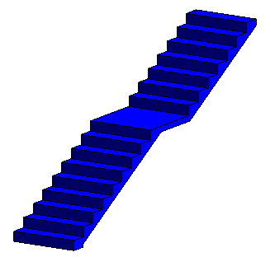 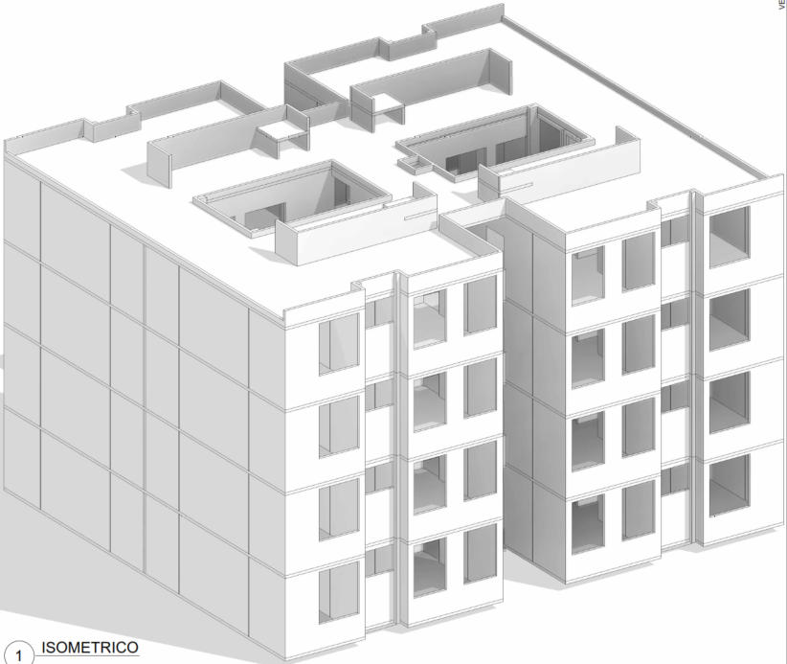 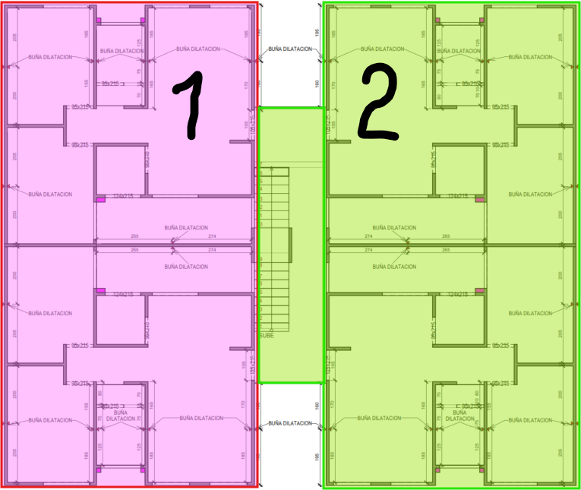 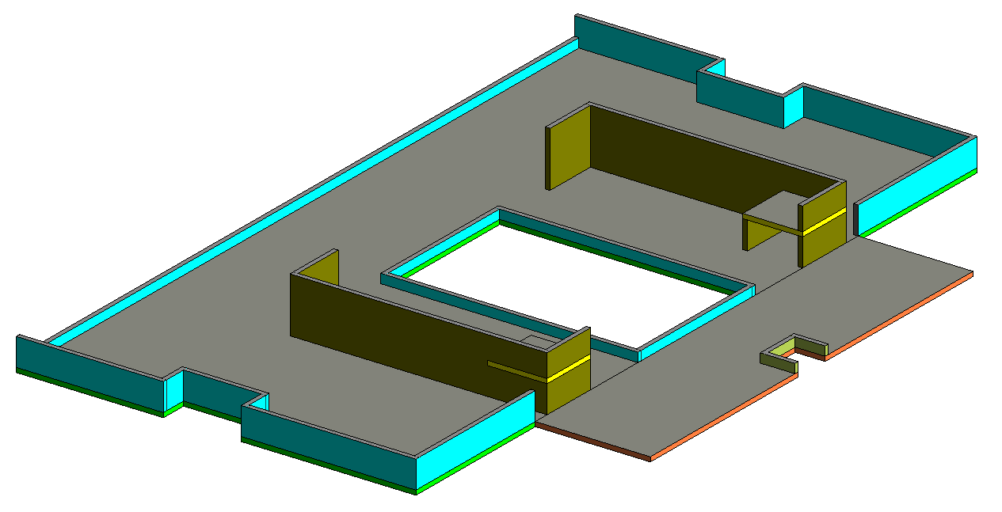 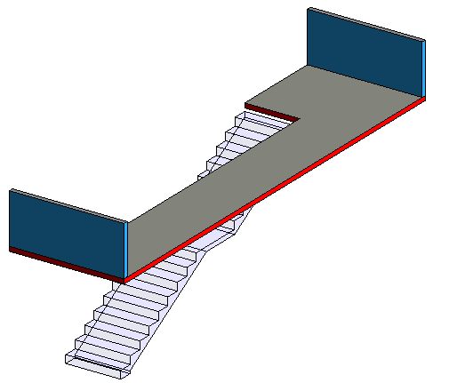 |  |  |  |  |  | 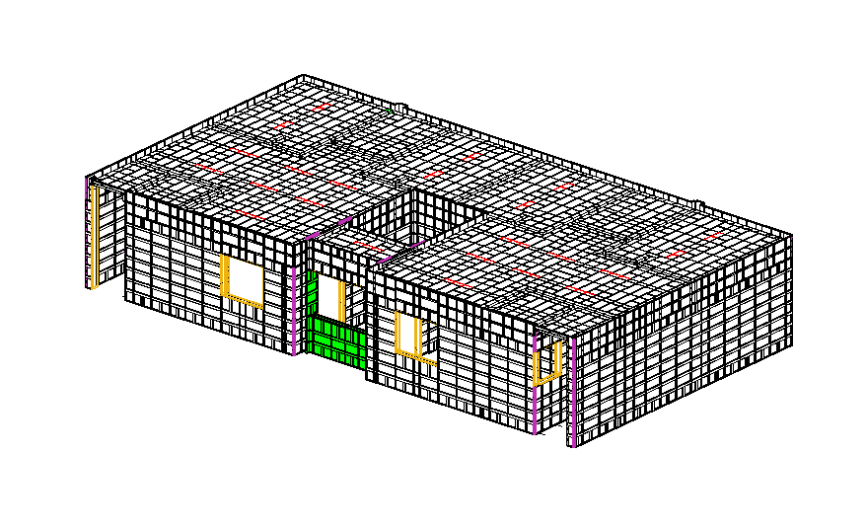 | 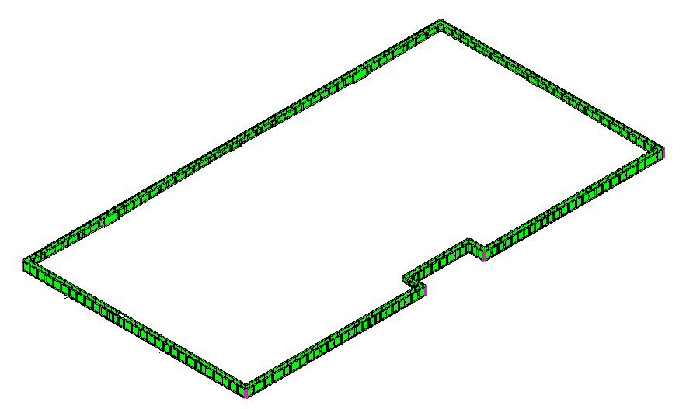 | 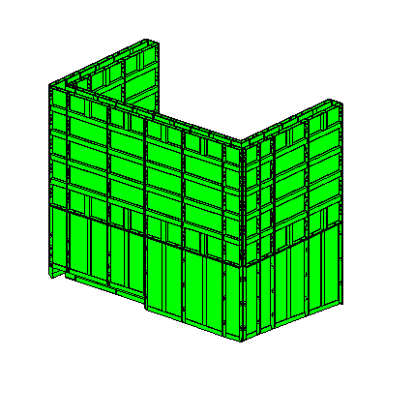 |  | 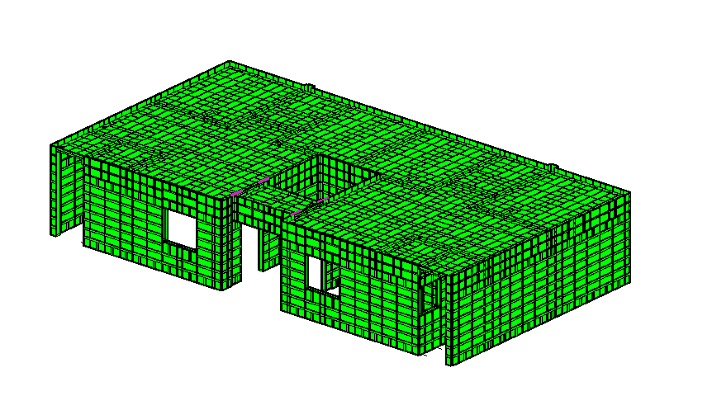 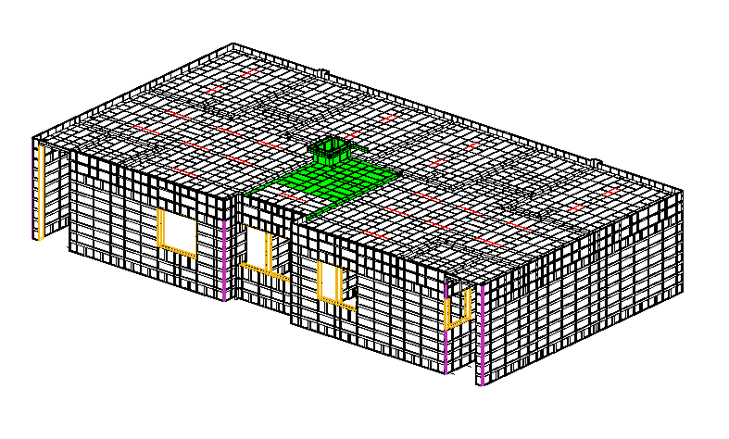 |  |  |  |  | 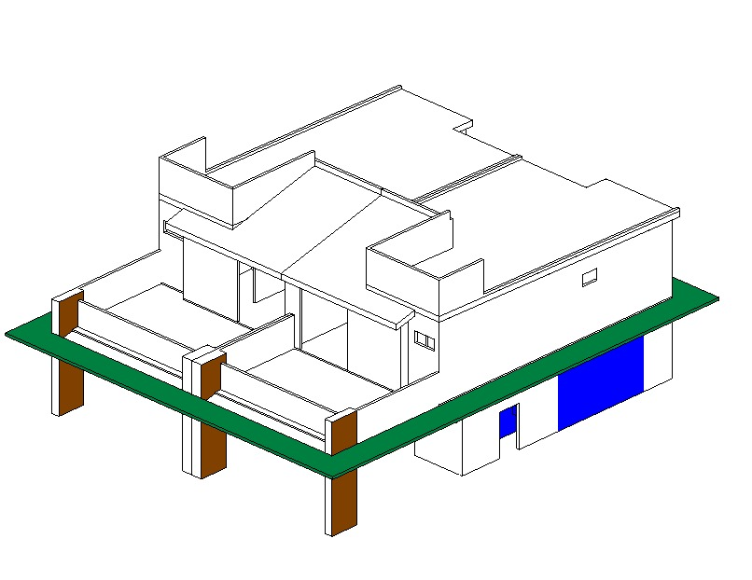
 |  |  |  |  |  |  |  | 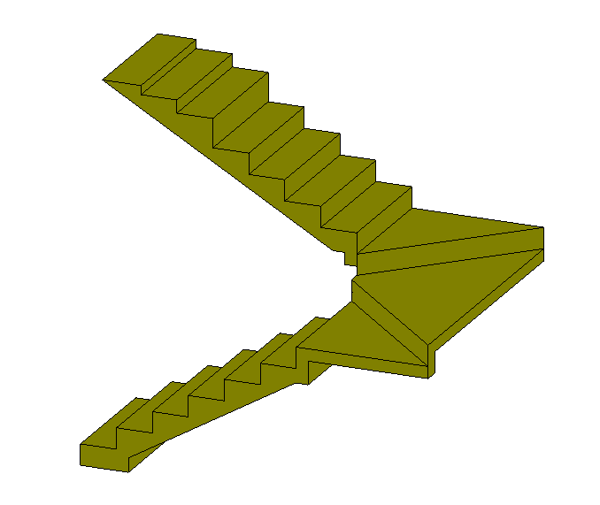 |  | 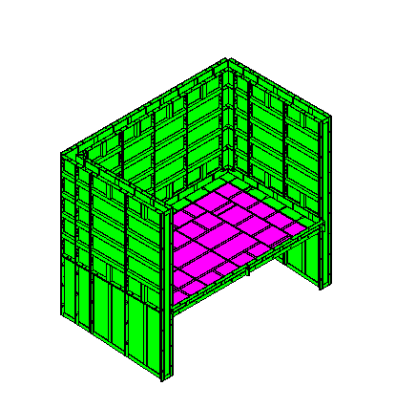 |  | 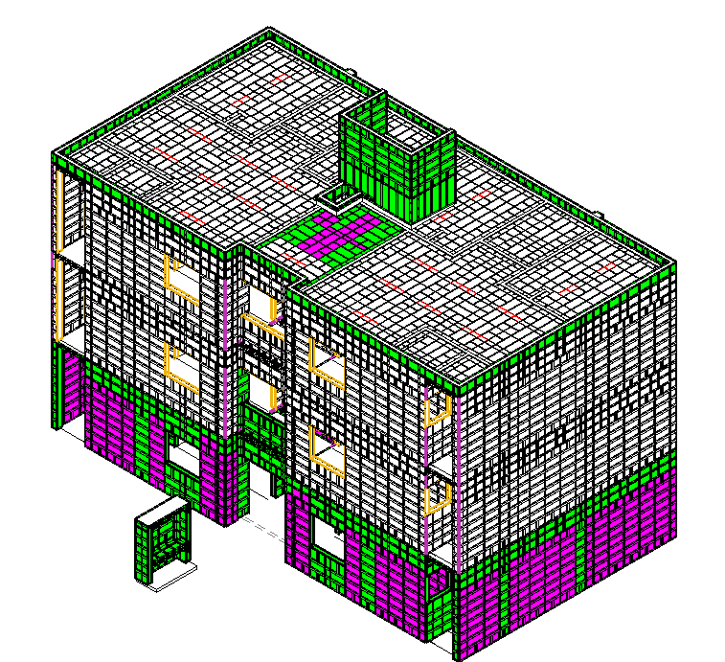 |  | 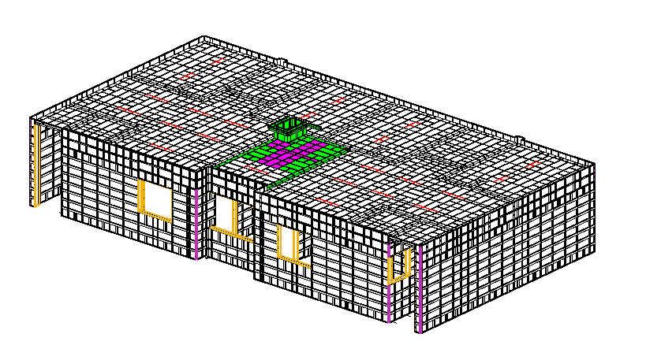
IMPORTE CON LETRA: |  |  |  | SUB TOTAL | USD 286,195.19 | $316,883.40
 |  |  |  | SUB TOTAL 1 | USD 286,195.19 | USD 22,063.02
SON: |  | TRESCIENTOS TREINTA Y OCHOMIL NOVECIENTOS CUARENTA Y SESI CON 42/100 DOLARES AMERICANOS |  | FLETE | USD 6,000.00
 |  |  |  | SUB TOTAL 2 | USD 292,195.19
 |  |  |  | IVA | USD 46,751.23
 |  |  |  | TOTAL USD | USD 338,946.42

CONDICIONES COMERCIALES |  |  |  |  |  | #REF!

VIGENCIA CTZ: |  | 30 DIAS |  | FIRMA DE APROBACION DEL CLIENTE: |  | #REF!
GARANTIA: |  | APLICAN SEGUN CONTRATO
FORMA DE PAGO |  | 60% ANTICIPO | $203,367.85
 |  | 40% CONTRA ENTREGA EN FABRICA | $135,578.57
 |  | 100% LEASING | $338,946.42
TIEMPO DE ENTREGA |  | 120 DIAS DE FABRICACION | UNA VEZ RECIBIDO EL ANTICIPO Y FIRMADO SHELL PLAN | NOMBRE:
INCOTERMS |  | CIF PUESTO PUERTO DE DESTINO

CONDICIONES GENERALES |  | Esta cotizacion incluye CIMBRA DE ALUMINIO nueva robustform para armado de prototipo BIENESTAR MILENIO cimbra para molde duplex planta baja + cimbra adicional para nivel 1 + cimbra adicional para ultimo nivel , incluye molde para ESCALARA , INCLUYE MOLDE PARA PRETIL , INCLUYE MOLDE PARA BASE DE TINACO + MOLDE PARA MURO MEDIDORES
 |  | Esta cotizacion incluye sistema de anadamiaje de seguridad en altura en forma 1 (UN) PERIMETRO INCLUYE: ( PASARELAS - PASARELAS DINTEL) + ACCESORIOS DE SUJECION, (BASICO)
 |  | El aluminio utilizado será de aleación 6061 para todo el panel. El templado del aluminio será T6
 |  | Esta cotizacion incluye puntales para el vaciado del molde NO incluye puntales de reapuntalamiento de losas
 |  | CMR ofrecemos la opcion de re-diseño de sus moldes de aluminio para su proximo encofrado.
 |  | Esta cotizacion incluye Un Supervisor experimentado en el Sistema CMR, el cual colaborará en la instalación de los moldes en el sitio y capacitará a su personal Para la implementacion del primer armado en obra.
 |  | La cantidad de molde aquí detallada es estimada y solo se puede confirmar una vez finalizado el diseño de encofrado, con los planos definitivos aprobados por el cliente. El Cliente será responsable por cualquier retraso en el suministro del molde CMR en caso de solicitar cambios en el diseño una vez recibido el plano firmado en aceptación. Si una vez fabricado el molde, el cliente solicita cambios en el diseño, se aplicará un costo de “cimbra redundante” sobre el precio total del molde. Se suministrará al Cliente una prueba de producción de los paneles redundantes para su verificación.
 |  | Los precios detallados a continuación son considerando el Incoterm DDP puesto en obra

CARLOS ALBERTO MORA RESTREPO
CMR COMERCIALIZADORA SA DE CV

CTZ 100-2 BIENESTAR ADAPO
 |  | COTIZACION FT-CTZ-01
FECHA: | 2026-10-08 |  |  | Nº CTZ | 100- 02-26
PRODUCTO COTIZADO: |  | CIMBRA DE ALUMINIO ROBUSTFORM
REFERENCIA |  | CIMBRA DE ALUMINIO ADICIONAL PARA UN DUPLEX PROTOTIPO BIENESTAR NUEVO MILENIO PLANTA BAJA AL ULTIMO NIVEL + PUNTO FIJO + ESCALERA + PRETIL + BASE DE TINACO + MURO DE PATIO (ADAPTADO INVENTARIO MOLDE NEPTUNO) ALTURA LIBRE 290 CM. (FM 240 + COMPLEMENTO 30 + EQL 20)
CLIENTE: |  | KDECO
CONTACTO: |  | ARQ. CRISTIAN MANUEL MORAN CASTELL |  | TELEFONO: | Kdeco.manzanillo@gmail.com

COTIZACION CIMBRA NUEVA PARA PROTOTIPO BIENESTAR NUEVO MILENIO MOLDE DUPLEX PLANTA BAJA AL ULTIMO NIVEL |  |  |  |  |  |  |  |  |  |  |  |  |  | PRECIO
CANT. | UND MEDIDA | CONCEPTO |  | PRECIO/UNIT | PRECIO |  |  |  |  |  |  |  | 270
509.94 | MT2 | EQUIPO PARA MUROS (PANELES ESTANDAR 2.70 MTS) |  | USD 270.00 | USD 137,683.13 |  | 497.5 | 3% | 12.4375 |  | 509.9375
43.36 | MT2 | EQUIPO PARA UNION MURO LOSA 20 CM. |  | USD 270.00 | USD 11,706.52 |  | 42.3 | 3% | 1.0575 |  | 43.3575 |  | rdo
154.32 | MT2 | EQUIPO PARA LOSA y CAPS (3 JUEGOS LOSA PUNTAL) |  | USD 270.00 | USD 41,665.54 |  | 150.7 | 2% | 3.6168 |  | 154.3168
105.6 | MTL | EQUIPO ANGULO DE ARRASTRE (1 PERIMETRO) |  | USD 25.00 | USD 2,639.38 |  | 103 | 3% | 2.575 |  | 105.575
INCLUYE ACCESORIOS BASICOS DE SUJECION: PASADORES, CUÑAS, CORBATAS, TENSORES DE VANO |  |  |  |  |  |  | 690.5 |  |  |  |  |  |  | #REF!
707.61 | TOTAL MT2 |  |  | SUBTOTAL | USD 193,694.56 |  |  |  |  |  |  | USD 193,694.56 |  | #REF!
105.58 | TOTAL ML

EQUIPO ADAPTADO DE INVENTARIO EXISTENTE (NEPTUNO) |  |  |  |  |  |  |  |  |  |  |  |  | precio
CANT. | UND MEDIDA | CONCEPTO |  | PRECIO/UNIT | PRECIO |  | PROGRAMA | %AUMENTADO | REPRESENTA |  | TOTAL |  | 216
-219.30 | MT2 | EQUIPO PARA MUROS (PANELES ESTANDAR 2.40 MTS) |  | USD 270.00 | -USD 59,211.00 |  | 258 | 15% | 38.7 |  | 219.3
-23.52 | MT2 | EQUIPO PARA MUROS (COMPEMENTOS DE 30 CM.) |  | USD 270.00 | -USD 6,350.40 |  | 29.4 | 20% | 5.88 |  | 23.52
-93.16 | MT2 | EQUIPO PARA LOSA |  | USD 270.00 | -USD 25,153.20 |  | 109.6 | 15% | 16.44 |  | 93.16
-335.98 | TOTAL MT2 |  |  | SUBTOTAL | -USD 90,714.60 |  | 397 |  |  |  | 335.98 | -USD 90,714.60 |  | #REF!

COTIZACION CIMBRA NUEVA PARA PROTOTIPO BIENESTAR NUEVO MILENIO (PUNTO FIJO) PLANTA BAJA AL ULTIMO NIVEL |  |  |  |  |  |  |  |  |  |  |  |  | precio
CANT. | UND MEDIDA | CONCEPTO |  | PRECIO/UNIT | PRECIO |  | PROGRAMA | %AUMENTADO | REPRESENTA |  | TOTAL |  | 216
20.38 | MT2 | EQUIPO PARA LOSA y CAPS (3 JUEGOS LOSA PUNTAL) |  | USD 270.00 | USD 5,501.95 |  | 19.9 | 2% | 0.4776 |  | 20.3776
11.74 | MT2 | EQUIPO PARA MUROS ANTEPECHOS DE PUNTO FIJO |  | USD 270.00 | USD 3,170.34 |  | 11.4 | 3% | 0.342 |  | 11.742
27.14 | MT2 | EQUIPO PARA LOSA TAPA DE ESCALERA ULTIMO NIVEL |  | USD 270.00 | USD 7,326.72 |  | 26.5 | 2% | 0.636 |  | 27.136
INCLUYE ACCESORIOS BASICOS DE SUJECION: PASADORES, CUÑAS, CORBATAS, TENSORES DE VANO |  |  |  |  |  |  | 57.8 |  |  |  |  |  |  | #REF!
59.26 | TOTAL MT2 |  |  | SUBTOTAL | USD 15,999.01 |  |  |  |  |  |  | USD 15,999.01 |  | #REF!

COTIZACION CIMBRA PARA PROTOTIPO BIENESTAR NUEVO MILENIO PRETIL EN AZOTEA |  |  |  |  |  |  |  |  |  |  |  |  |  |  | PRECIO
CANT. | UND MEDIDA | CONCEPTO |  | PRECIO/UNIT | PRECIO |  | PROGRAMA | %AUMENTADO | REPRESENTA |  | TOTAL |  |  |  | 216
61.53 | MT2 | EQUIPO PARA PRETIL EN AZOTEA PROTOTIPO BIENESTAR MILENIO (EQUIPO DUPLEX) |  | USD 270.00 | USD 16,613.69 |  | 59.74 | 3% | 1.7922 |  | 61.5322
61.53 | TOTAL MT2 |  |  | SUBTOTAL | USD 16,613.69 |  |  |  |  |  |  | USD 16,613.69

COTIZACION CIMBRA PARA PROTOTIPO BIENESTAR NUEVO MILENIO BASE DE TINACO |  |  |  |  |  |  |  |  |  |  |  |  |  |  | PRECIO
CANT. | UND MEDIDA | CONCEPTO |  | PRECIO/UNIT | PRECIO |  | PROGRAMA | %AUMENTADO | REPRESENTA |  | TOTAL |  |  |  | 216
47.07 | MT2 | EQUIPO PARA BASE DE TINACO EN AZOTEA PROTOTIPO BIENESTAR MILENIO |  | USD 270.00 | USD 12,709.17 |  | 45.7 | 3% | 1.371 |  | 47.071
47.07 | TOTAL MT2 |  |  | SUBTOTAL | USD 12,709.17 |  |  |  |  |  |  | USD 12,709.17

COTIZACION CIMBRA PARA PROTOTIPO BIENESTAR NUEVO MILENIO ESCALERA
CANT. | UND MEDIDA | CONCEPTO |  | PRECIO/UNIT | PRECIO
30.75 | MT2 | EQUIPO PARA ESCALERA TIPO |  | USD 270.00 | USD 8,302.50 |  | 20.5 | 50% | 10.25 |  | 30.75
10.50 | MT2 | EQUIPO PARA MUROS (MURO DE ESCALERA) |  | USD 270.00 | USD 2,835.00 |  | 7 | 50% | 3.5 |  | 10.5
41.25 | TOTAL MT2 |  |  | SUBTOTAL | USD 11,137.50 |  | 27.5 |  |  |  |  | USD 11,137.50

COTIZACION CIMBRA PARA PROTOTIPO BIENESTAR NUEVO MILENIO MURO DE PATIO
CANT. | UND MEDIDA | CONCEPTO |  | PRECIO/UNIT | PRECIO
32.38 | MT2 | EQUIPO PARA MUROS (MURO DE PATIO) |  | USD 270.00 | USD 8,741.25 |  | 25.9 | 25% | 6.475 |  | 32.375
32.38 | TOTAL MT2 |  |  | SUBTOTAL | USD 8,741.25 |  |  |  |  |  |  | USD 8,741.25

613.12 | TOTAL MT2 | VALOR TOTAL EQUIPO ALUMINIO |  |  | USD 168,180.59 | USD 90,714.60 | 907.14 | 335.98 | 7 | 4,291.81

COMPLEMENTARIOS |  |  |  |  |  |  | 20
CANT. | UND MEDIDA | CONCEPTO ALINEACION |  | PRECIO/UNIT | PRECIO |  | USD 0.00
1 | LOTE | JUEGO DE ESCUADRAS PARA GARANTIZAR ANGULOS DE 90º EN ESQUINAS (INCLUYE VARILLA Y CHAPOLA) |  | USD 1,800.00 | USD 1,800.00
1 | LOTE | JUEGO DE ALINEACION (ANGULO DE ACERO X 2 LINEAS) PARA MOLDE DUPLEX PROTOTIPO BIENESTAR NUEVO MILENIO |  | USD 9,000.00 | USD 9,000.00
 | TOTAL | VALOR TOTAL COMPLEMENTARIOS ALINEACION |  | SUB TOTAL | USD 10,800.00 |  | 36 | 6

CANT. | UND MEDIDA | SISTEMA DE ANDAMIAJE BASICO |  | PRECIO/UNIT | PRECIO |  | 0
105.6 | MTL | SISTEMA DE ANDAMIAJE PARA SEGURIDAD EN ALTURAS 1 (UN) PERIMETRO DEL EDIFICIO INCLUYE: ( PASARELAS - PASARELAS DINTEL, ACCESORIOS DE SUJECION ) (BASICO) |  | USD 120.00 | USD 12,672.00 |  |  | USD 29,100.00
63.8 | MTL | EQUIPO DE SEGURIDAD PARA EL COLADO (GUARDA CUERPO), 1 (UN) PERIMETRO DEL MOLDE INCLUYE: ALINEADORES DE CAP (BASICO) UN PERIMETRO DEL MOLDE CUADRUPLEX |  | USD 60.00 | USD 3,828.00
 | TOTAL | VALOR TOTAL COMPLEMENTARIOS ANSAMIAJE BASICO |  | SUB TOTAL | USD 16,500.00

 | TOTAL | TOTAL COMPLEMENTARIOS |  | SUB TOTAL | USD 27,300.00

EQUIPO PARA PLANTA BAJA FASE 1
MEMORIA GRAFICA |  |  |  |  |  |  |  |  |  |  |  |  | #REF! | USD 0.00
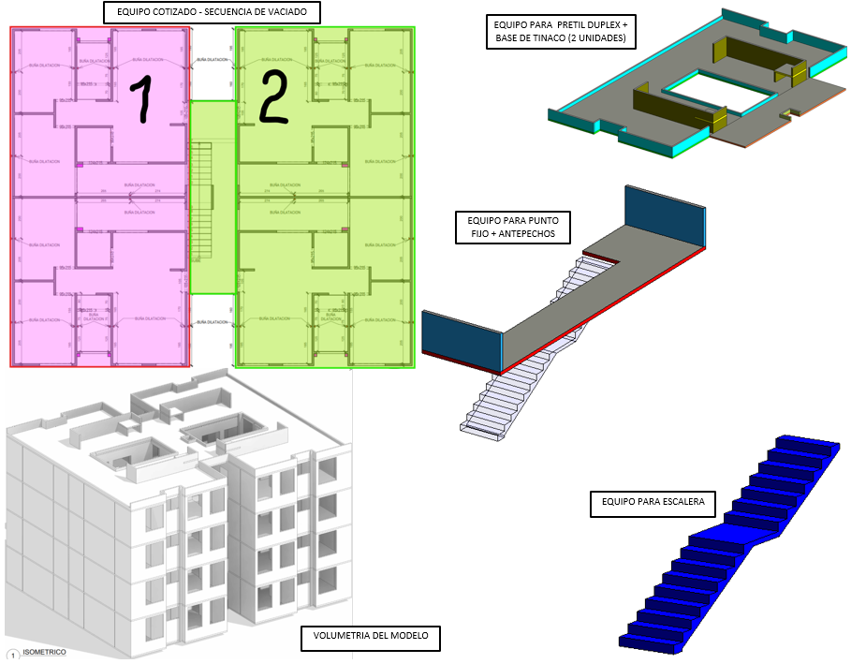
EQUIPO PARA TINACOS
EQUIPO PARA ESCALERA
NICHO DE MEDIDORES
EQUIPO COMPLETO BIENESTAR MILENIO
EQUIPO ADICIONAL PARA NIVEL 2 FASE 3
EQUIPO PARA PRETIL
IMPORTE CON LETRA: |  |  |  | SUB TOTAL | USD 195,480.59 |  | $316,883.40
 |  |  |  | SUB TOTAL 1 | USD 195,480.59 |  | -USD 83,165.92
SON: |  | DOSCIENTOS TREINTA Y TRESMIL SETECIENTOS DIECISIETE CON 48/100 DOLARES AMERICANOS |  | FLETE | USD 6,000.00
 |  |  |  | SUB TOTAL 2 | USD 201,480.59
 |  |  |  | IVA | USD 32,236.89
 |  |  |  | TOTAL USD | USD 233,717.48 | USD 105,228.94

CONDICIONES COMERCIALES |  |  |  |  |  |  | #REF!

VIGENCIA CTZ: |  | 30 DIAS |  | FIRMA DE APROBACION DEL CLIENTE: |  |  | #REF!
GARANTIA: |  | APLICAN SEGUN CONTRATO
FORMA DE PAGO |  | 60% ANTICIPO | $140,230.49
 |  | 40% CONTRA ENTREGA EN FABRICA | $93,486.99
 |  | 100% LEASING | $233,717.48
TIEMPO DE ENTREGA |  | 120 DIAS DE FABRICACION | UNA VEZ RECIBIDO EL ANTICIPO Y FIRMADO SHELL PLAN | NOMBRE:
INCOTERMS |  | CIF PUESTO PUERTO DE DESTINO

CONDICIONES GENERALES |  | Esta cotizacion incluye CIMBRA DE ALUMINIO ADICIONAL PARA UN DUPLEX PROTOTIPO BIENESTAR NUEVO MILENIO PLANTA BAJA AL ULTIMO NIVEL + PUNTO FIJO + ESCALERA + PRETIL + BASE DE TINACO + MURO DE PATIO (ADAPTADO INVENTARIO MOLDE NEPTUNO) ALTURA LIBRE 290 CM. (FM 240 + COMPLEMENTO 30 + EQL 20)
 |  | Esta cotizacion incluye sistema de anadamiaje de seguridad en altura en forma 1 (UN) PERIMETRO INCLUYE: ( PASARELAS - PASARELAS DINTEL) + ACCESORIOS DE SUJECION, (BASICO)
 |  | El aluminio utilizado será de aleación 6061 para todo el panel. El templado del aluminio será T6
 |  | Esta cotizacion NO incluye puntales para el vaciado del molde
 |  | CMR ofrecemos la opcion de re-diseño de sus moldes de aluminio para su proximo encofrado.
 |  | Esta cotizacion incluye Un Supervisor experimentado en el Sistema CMR, el cual colaborará en la instalación de los moldes en el sitio y capacitará a su personal Para la implementacion del primer armado en obra.
 |  | La cantidad de molde aquí detallada es estimada y solo se puede confirmar una vez finalizado el diseño de encofrado, con los planos definitivos aprobados por el cliente. El Cliente será responsable por cualquier retraso en el suministro del molde CMR en caso de solicitar cambios en el diseño una vez recibido el plano firmado en aceptación. Si una vez fabricado el molde, el cliente solicita cambios en el diseño, se aplicará un costo de “cimbra redundante” sobre el precio total del molde. Se suministrará al Cliente una prueba de producción de los paneles redundantes para su verificación.
 |  | Los precios detallados a continuación son considerando el Incoterm DDP puesto en obra

CARLOS ALBERTO MORA RESTREPO
CMR COMERCIALIZADORA SA DE CV

CTZ 100-1 XXXXX XXX
 |  | COTIZACION FT-CTZ-01
FECHA: | 2026-10-08 |  |  | Nº CTZ | 100- 03-26
PRODUCTO COTIZADO: |  | CIMBRA DE ALUMINIO ROBUSTFORM
REFERENCIA |  | CIMBRA DE ALUMINIO NUEVA PARA UN DUPLEX PROTOTIPO BIENESTAR MILENIO + ESCALERA + PRETIL + BASE DE TINACO + MURO DE MEDIDORES
CLIENTE: |  | KDECO
CONTACTO: |  | ARQ. CRISTIAN MANUEL MORAN CASTELL |  | TELEFONO: | Kdeco.manzanillo@gmail.com

COTIZACION CIMBRA NUEVA PARA PROTOTIPO BIENESTAR MILENIO (FASE 1 ) PLANTA BAJA MOLDE DUPLEX |  |  |  |  |  |  |  |  |  |  |  |  | PRECIO
CANT. | UND MEDIDA | CONCEPTO |  | PRECIO/UNIT | PRECIO |  |  |  |  |  |  | 270
434.91 | MT2 | EQUIPO PARA MUROS (PANELES ESTANDAR 2.40 MTS) |  | USD 270.00 | USD 117,425.03 | 424.3 | 3% | 10.6075 |  | 434.9075
134.70 | MT2 | EQUIPO PARA UNION MURO LOSA |  | USD 270.00 | USD 36,367.72 | 131.41 | 3% | 3.28525 |  | 134.69525 |  | rdo
104.17 | MT2 | EQUIPO PARA LOSA y CAPS (7 JUEGOS LOSA PUNTAL) |  | USD 270.00 | USD 28,126.31 | 101.73 | 2% | 2.44152 |  | 104.17152
110.00 | MTL | EQUIPO ANGULO DE ARRASTRE (1 PERIMETRO) |  | USD 25.00 | USD 2,750.00 | 117 | 3% | 2.925 |  | 119.925
INCLUYE ACCESORIOS BASICOS DE SUJECION: PASADORES, CUÑAS, CORBATAS, PUNTALES PARA VACIADO DEL MOLDE , TENSORES DE VANO, ESCALERA PARA ARMADO Y HERRAMIENTAS PARA ARMADO DE MOLDE |  |  |  |  |  | 774.44 |  |  |  |  |  |  | #REF!
673.77 | TOTAL MT2 |  |  | SUBTOTAL | USD 184,669.05 |  |  |  |  |  | USD 184,669.05 |  | #REF!
110.00 | TOTAL ML

COTIZACION CIMBRA NUEVA ADICIONAL PARA PROTOTIPO BIENESTAR MILENIO (FASE 2 ) PLANTA NIVEL 1 MOLDE DUPLEX |  |  |  |  |  |  |  |  |  |  |  | precio
CANT. | UND MEDIDA | CONCEPTO |  | PRECIO/UNIT | PRECIO | PROGRAMA | %AUMENTADO | REPRESENTA |  | TOTAL |  | 216
18.33 | MT2 | EQUIPO PARA MUROS (PANELES ESTANDAR 2.40 MTS) |  | USD 270.00 | USD 4,950.18 | 17.8 | 3% | 0.534 |  | 18.334
INCLUYE ACCESORIOS BASICOS DE SUJECION: PASADORES, CUÑAS, CORBATAS, PUNTALES PARA VACIADO DEL MOLDE , TENSORES DE VANO, ESCALERA PARA ARMADO Y HERRAMIENTAS PARA ARMADO DE MOLDE |  |  |  |  |  |  |  |  |  |  |  |  | #REF!
18.33 | TOTAL MT2 |  |  | SUBTOTAL | USD 4,950.18 |  |  |  |  |  | USD 4,950.18 |  | #REF!

COTIZACION CIMBRA NUEVA ADICIONAL PARA PROTOTIPO BIENESTAR MILENIO (FASE 3 ) PLANTA ULTIMO NIVEL MOLDE DUPLEX
CANT. | UND MEDIDA | CONCEPTO |  | PRECIO/UNIT | PRECIO
1.27 | MT2 | EQUIPO PARA MUROS (PANELES ESTANDAR 2.40 MTS) |  | USD 270.00 | USD 341.55 | 1.15 | 10% | 0.115 |  | 1.265
5.17 | MT2 | EQUIPO PARA UNION MURO LOSA |  | USD 270.00 | USD 1,395.90 | 4.7 | 10% | 0.47 |  | 5.17
2.92 | MT2 | EQUIPO PARA LOSA y CAPS (7 JUEGOS LOSA PUNTAL) |  | USD 270.00 | USD 787.05 | 2.65 | 10% | 0.265 |  | 2.915
INCLUYE ACCESORIOS BASICOS DE SUJECION: PASADORES, CUÑAS, CORBATAS, PUNTALES PARA VACIADO DEL MOLDE , TENSORES DE VANO, ESCALERA PARA ARMADO Y HERRAMIENTAS PARA ARMADO DE MOLDE |  |  |  |  |  |  |  |  |  |  |  |  | #REF!
9.35 | TOTAL MT2 |  |  | SUBTOTAL | USD 2,524.50 |  |  |  |  |  |  |  | #REF!

COTIZACION CIMBRA PARA PRETIL EN AZOTEA PROTOTIPO BIENESTAR MILENIO |  |  |  |  |  |  |  |  |  |  |  |  |  | PRECIO
CANT. | UND MEDIDA | CONCEPTO |  | PRECIO/UNIT | PRECIO | PROGRAMA | %AUMENTADO | REPRESENTA |  | TOTAL |  |  |  | 216
30.32 | MT2 | EQUIPO PARA PRETIL EN AZOTEA PROTOTIPO BIENESTAR MILENIO |  | USD 270.00 | USD 8,187.26 | 29.44 | 3% | 0.8832 |  | 30.3232
30.32 | TOTAL MT2 |  |  | SUBTOTAL | USD 8,187.26 |  |  |  |  |  | USD 8,187.26

COTIZACION CIMBRA PARA TINAQUERA EN AZOTEA PROTOTIPO BIENESTAR MILENIO |  |  |  |  |  |  |  |  |  |  |  |  |  | PRECIO
CANT. | UND MEDIDA | CONCEPTO |  | PRECIO/UNIT | PRECIO | PROGRAMA | %AUMENTADO | REPRESENTA |  | TOTAL |  |  |  | 216
34.51 | MT2 | EQUIPO PARA TINAQUERA EN AZOTEA PROTOTIPO BIENESTAR MILENIO |  | USD 270.00 | USD 9,316.35 | 33.5 | 3% | 1.005 |  | 34.505
34.51 | TOTAL MT2 |  |  | SUBTOTAL | USD 9,316.35 |  |  |  |  |  | USD 9,316.35

COTIZACION CIMBRA PARA ESCALERA PROTOTIPO BIENESTAR MILENIO
CANT. | UND MEDIDA | CONCEPTO |  | PRECIO/UNIT | PRECIO
30.75 | MT2 | (1) ESCALERA PARA PROTOTIPO BIENESTAR MILENIO |  | USD 270.00 | USD 8,302.50 | 20.5 | 50% | 10.25 |  | 30.75
30.75 | TOTAL MT2 |  |  | SUBTOTAL | USD 8,302.50 |  |  |  |  |  | USD 8,302.50

COTIZACION CIMBRA PARA NICHO DE MEDIDORES PROTOTIPO BIENESTAR MILENIO
CANT. | UND MEDIDA | CONCEPTO |  | PRECIO/UNIT | PRECIO
14.75 | MT2 | (1) NICHO DE MEDIDORES PROTOTIPO BIENESTAR MILENIO |  | USD 270.00 | USD 3,982.50 | 11.8 | 25% | 2.95 |  | 14.75
14.75 | TOTAL MT2 |  |  | SUBTOTAL | USD 3,982.50 |  |  |  |  |  | USD 3,982.50

811.79 | TOTAL MT2 | VALOR TOTAL EQUIPO ALUMINIO |  |  | USD 221,932.35 | 781.04 |  | 7 | 5,682.51

COMPLEMENTARIOS |  |  |  |  |  | 20
CANT. | UND MEDIDA | CONCEPTO |  | PRECIO/UNIT | PRECIO | USD 0.00
1 | LOTE | JUEGO DE ESCUADRAS PARA GARANTIZAR ANGULOS DE 90º EN ESQUINAS (INCLUYE VARILLA Y CHAPOLA) |  | USD 1,800.00 | USD 1,800.00
 | TOTAL | VALOR TOTAL COMPLEMENTARIOS |  | SUB TOTAL | USD 1,800.00 | 36 | 6

MEMORIA GRAFICA |  |  |  |  |  |  |  |  |  |  |  | #REF! | USD 0.00
EQUIPO PARA PLANTA BAJA FASE 1
EQUIPO ADICIONAL PARA NIVEL 2 FASE 3
EQUIPO PARA TINACOS
EQUIPO PARA ESCALERA
NICHO DE MEDIDORES
EQUIPO COMPLETO BIENESTAR MILENIO
EQUIPO PARA PRETIL
IMPORTE CON LETRA: |  |  |  | SUB TOTAL | USD 223,732.35 | $316,883.40
 |  |  |  | SUB TOTAL 1 | USD 223,732.35 | -USD 50,393.88
SON: |  | DOSCIENTOS SESENTA Y SEISMIL CUATROCIENTOS OCHENTA Y NUEVE CON 52/100 DOLARES AMERICANOS |  | FLETE | USD 6,000.00
 |  |  |  | SUB TOTAL 2 | USD 229,732.35
 |  |  |  | IVA | USD 36,757.18
 |  |  |  | TOTAL USD | USD 266,489.52

CONDICIONES COMERCIALES |  |  |  |  |  | #REF!

VIGENCIA CTZ: |  | 30 DIAS |  | FIRMA DE APROBACION DEL CLIENTE: |  | #REF!
GARANTIA: |  | APLICAN SEGUN CONTRATO
FORMA DE PAGO |  | 60% ANTICIPO | $159,893.71
 |  | 40% CONTRA ENTREGA EN FABRICA | $106,595.81
 |  | 100% LEASING | $266,489.52
TIEMPO DE ENTREGA |  | 120 DIAS DE FABRICACION | UNA VEZ RECIBIDO EL ANTICIPO Y FIRMADO SHELL PLAN | NOMBRE:
INCOTERMS |  | CIF PUESTO PUERTO DE DESTINO

CONDICIONES GENERALES |  | Esta cotizacion incluye CIMBRA DE ALUMINIO nueva robustform para armado de prototipo BIENESTAR MILENIO cimbra para molde duplex planta baja + cimbra adicional para nivel 1 + cimbra adicional para ultimo nivel , incluye molde para ESCALARA , INCLUYE MOLDE PARA PRETIL , INCLUYE MOLDE PARA BASE DE TINACO + MOLDE PARA MURO MEDIDORES
 |  | ESTA COTIZACION INCLUYE FLETE
 |  | Esta cotizacion NO incluye SISTEMA DE ANDAMIAJE
 |  | El aluminio utilizado será de aleación 6061 para todo el panel. El templado del aluminio será T6
 |  | Esta cotizacion incluye puntales para el vaciado del molde NO incluye puntales de reapuntalamiento de losas
 |  | CMR ofrecemos la opcion de re-diseño de sus moldes de aluminio para su proximo encofrado.
 |  | Esta cotizacion incluye Un Supervisor experimentado en el Sistema CMR, el cual colaborará en la instalación de los moldes en el sitio y capacitará a su personal Para la implementacion del primer armado en obra.
 |  | La cantidad de molde aquí detallada es estimada y solo se puede confirmar una vez finalizado el diseño de encofrado, con los planos definitivos aprobados por el cliente. El Cliente será responsable por cualquier retraso en el suministro del molde CMR en caso de solicitar cambios en el diseño una vez recibido el plano firmado en aceptación. Si una vez fabricado el molde, el cliente solicita cambios en el diseño, se aplicará un costo de “cimbra redundante” sobre el precio total del molde. Se suministrará al Cliente una prueba de producción de los paneles redundantes para su verificación.
 |  | Los precios detallados a continuación son considerando el Incoterm DDP puesto en obra

CARLOS ALBERTO MORA RESTREPO
CMR COMERCIALIZADORA SA DE CV

CTZ 100-2 BIENESTAR julio
 |  | COTIZACION FT-CTZ-01
FECHA: | 2026-10-08 |  |  | Nº CTZ | 100- 02-26
PRODUCTO COTIZADO: |  | CIMBRA DE ALUMINIO ROBUSTFORM
REFERENCIA |  | CIMBRA DE ALUMINIO ADICIONAL PARA ADAPTACION DE VIVIENDA PROTOTIPO BIENESTAR MILENIO ADAPTADO DE MOLDE NEPTUNO
CLIENTE: |  | KDECO |  |  |  |  |  |  | 454.57
CONTACTO: |  | ARQ. CRISTIAN MANUEL MORAN CASTELL |  | TELEFONO: | Kdeco.manzanillo@gmail.com |  |  |  | 357.1 | 316.56 | 673.66
 |  |  |  |  |  |  |  |  | 811.67
-357.10 | MT2 | EQUIPO ADAPTADO DE INVENTARIO EXISTENTE (NEPTUNO) |  | USD 270.00 | -USD 96,417.00

COTIZACION CIMBRA NUEVA ADICIONAL PARA PROTOTIPO BIENESTAR MILENIO (FASE 1 ) PLANTA BAJA MOLDE DUPLEX |  |  |  |  |  |  |  |  |  |  |  |  |  | PRECIO
CANT. | UND MEDIDA | CONCEPTO |  | PRECIO/UNIT | PRECIO |  |  |  |  |  |  |  | 270
171.80 | MT2 | EQUIPO PARA MUROS (PANELES ESTANDAR 2.40 MTS) |  | USD 270.00 | USD 46,387.08 | 166.8 | 3% | 5.004 |  | 171.804
113.31 | MT2 | EQUIPO PARA UNION MURO LOSA |  | USD 270.00 | USD 30,593.78 | 110.01 | 3% | 3.3003 |  | 113.3103 |  |  | rdo
31.45 | MT2 | EQUIPO PARA LOSA y CAPS (3 JUEGOS LOSA PUNTAL) |  | USD 270.00 | USD 8,490.39 | 30.53 | 3% | 0.9159 |  | 31.4459
60.26 | MTL | EQUIPO ANGULO DE ARRASTRE (1 PERIMETRO) |  | USD 25.00 | USD 1,506.38 | 58.5 | 3% | 1.755 |  | 60.255
INCLUYE ACCESORIOS BASICOS DE SUJECION: PASADORES, CUÑAS, CORBATAS PROPORCIONAL A LOS M2 ADICIONALES COMPRADOS |  |  |  |  |  | 365.84 |  |  |  |  |  |  |  | #REF!
316.56 | TOTAL MT2 |  |  | SUBTOTAL | USD 86,977.63 |  |  |  |  |  |  | USD 86,977.63 |  | #REF!
60.26 | TOTAL ML

COTIZACION CIMBRA NUEVA ADICIONAL PARA PROTOTIPO BIENESTAR MILENIO (FASE 2 ) PLANTA NIVEL 1 MOLDE DUPLEX |  |  |  |  |  |  |  |  |  |  |  |  | precio
CANT. | UND MEDIDA | CONCEPTO |  | PRECIO/UNIT | PRECIO | PROGRAMA | %AUMENTADO | REPRESENTA |  | TOTAL |  |  | 216
18.33 | MT2 | EQUIPO PARA MUROS (PANELES ESTANDAR 2.40 MTS) |  | USD 270.00 | USD 4,950.18 | 17.8 | 3% | 0.534 |  | 18.334
INCLUYE ACCESORIOS BASICOS DE SUJECION: PASADORES, CUÑAS, CORBATAS PROPORCIONAL A LOS M2 ADICIONALES COMPRADOS |  |  |  |  |  |  |  |  |  |  |  |  |  | #REF!
18.33 | TOTAL MT2 |  |  | SUBTOTAL | USD 4,950.18 |  |  |  |  |  |  | USD 4,950.18 |  | #REF!

COTIZACION CIMBRA NUEVA ADICIONAL PARA PROTOTIPO BIENESTAR MILENIO (FASE 3 ) PLANTA ULTIMO NIVEL MOLDE DUPLEX
CANT. | UND MEDIDA | CONCEPTO |  | PRECIO/UNIT | PRECIO
1.27 | MT2 | EQUIPO PARA MUROS (PANELES ESTANDAR 2.40 MTS) |  | USD 270.00 | USD 341.55 | 1.15 | 10% | 0.115 |  | 1.265
5.17 | MT2 | EQUIPO PARA UNION MURO LOSA |  | USD 270.00 | USD 1,395.90 | 4.7 | 10% | 0.47 |  | 5.17
2.92 | MT2 | EQUIPO PARA LOSA y CAPS (3 JUEGOS LOSA PUNTAL) |  | USD 270.00 | USD 787.05 | 2.65 | 10% | 0.265 |  | 2.915
INCLUYE ACCESORIOS BASICOS DE SUJECION: PASADORES, CUÑAS, CORBATAS PROPORCIONAL A LOS M2 ADICIONALES COMPRADOS |  |  |  |  |  |  |  |  |  |  |  |  |  | #REF!
9.35 | TOTAL MT2 |  |  | SUBTOTAL | USD 2,524.50 |  |  |  |  |  |  |  |  | #REF!

COTIZACION CIMBRA PARA PRETIL EN AZOTEA PROTOTIPO BIENESTAR MILENIO |  |  |  |  |  |  |  |  |  |  |  |  |  |  | PRECIO
CANT. | UND MEDIDA | CONCEPTO |  | PRECIO/UNIT | PRECIO | PROGRAMA | %AUMENTADO | REPRESENTA |  | TOTAL |  |  |  |  | 216
30.32 | MT2 | EQUIPO PARA PRETIL EN AZOTEA PROTOTIPO BIENESTAR MILENIO |  | USD 270.00 | USD 8,187.26 | 29.44 | 3% | 0.8832 |  | 30.3232
INCLUYE ACCESORIOS BASICOS DE SUJECION: PASADORES, CUÑAS, CORBATAS, |  |  |  |  |  |  |  |  |  | #REF!
30.32 | TOTAL MT2 |  |  | SUBTOTAL | USD 8,187.26 |  |  |  |  |  |  | USD 8,187.26

COTIZACION CIMBRA PARA TINAQUERA EN AZOTEA PROTOTIPO BIENESTAR MILENIO |  |  |  |  |  |  |  |  |  |  |  |  |  |  | PRECIO
CANT. | UND MEDIDA | CONCEPTO |  | PRECIO/UNIT | PRECIO | PROGRAMA | %AUMENTADO | REPRESENTA |  | TOTAL |  |  |  |  | 216
34.51 | MT2 | EQUIPO PARA TINAQUERA EN AZOTEA PROTOTIPO BIENESTAR MILENIO |  | USD 270.00 | USD 9,316.35 | 33.5 | 3% | 1.005 |  | 34.505
INCLUYE ACCESORIOS BASICOS DE SUJECION: PASADORES, CUÑAS, CORBATAS PROPORCIONAL A LOS M2 ADICIONALES COMPRADOS |  |  |  |  |  |  |  |  |  | #REF!
34.51 | TOTAL MT2 |  |  | SUBTOTAL | USD 9,316.35 |  |  |  |  |  |  | USD 9,316.35

COTIZACION CIMBRA PARA ESCALERA PROTOTIPO BIENESTAR MILENIO
CANT. | UND MEDIDA | CONCEPTO |  | PRECIO/UNIT | PRECIO
30.75 | MT2 | (1) ESCALERA PARA PROTOTIPO BIENESTAR MILENIO |  | USD 270.00 | USD 8,302.50 | 20.5 | 50% | 10.25 |  | 30.75
30.75 | TOTAL MT2 |  |  | SUBTOTAL | USD 8,302.50 |  |  |  |  |  |  | USD 8,302.50

COTIZACION CIMBRA PARA NICHO DE MEDIDORES PROTOTIPO BIENESTAR MILENIO
CANT. | UND MEDIDA | CONCEPTO |  | PRECIO/UNIT | PRECIO
14.75 | MT2 | (1) NICHO DE MEDIDORES PROTOTIPO BIENESTAR MILENIO |  | USD 270.00 | USD 3,982.50 | 11.8 | 25% | 2.95 |  | 14.75
14.75 | TOTAL MT2 |  |  | SUBTOTAL | USD 3,982.50 |  |  |  |  |  |  | USD 3,982.50

454.57 | TOTAL MT2 | VALOR TOTAL EQUIPO ALUMINIO |  |  | USD 124,240.92 | 423.82 |  | 7 | 3,182.01

COMPLEMENTARIOS
CANT. | UND MEDIDA | CONCEPTO |  | PRECIO/UNIT | PRECIO | 1700 | 1700
7879 | UNIDAD | PASADORES CANTIDAD PARA EQUIPO COMPLETO BIENESTAR MILENIO |  | USD 0.00 | USD 0.00
4700 | UNIDAD | PASADORES CANTIDAD ADAPTADA NEPTUNO |  | USD 0.00 | USD 0.00
3179 | UNIDAD | PASADORES CANTIDAD ENVIADA PORCENTAJE M2 COMPRADOS |  | USD 0.00 | USD 0.00 |  |  | 1589.5
7879 | UNIDAD | CUÑAS CANTIDAD PARA EQUIPO COMPLETO BIENESTAR MILENIO |  | USD 0.00 | USD 0.00
4700 | UNIDAD | CUÑAS CANTIDAD ADAPTADA NEPTUNO |  | USD 0.00 | USD 0.00
3179 | UNIDAD | CUÑAS CANTIDAD ENVIADA PORCENTAJE M2 COMPRADOS |  | USD 0.00 | USD 0.00
2651 | UNIDAD | CORBATAS M 10 CANTIDAD PARA EQUIPO COMPLETO BIENESTAR MILENIO |  | USD 0.00 | USD 0.00
460 | UNIDAD | ORBATAS M 10 CANTIDAD ADAPTADA NEPTUNO |  | USD 0.00 | USD 0.00
1439 | UNIDAD | CORBATAS M 10 CANTIDAD ENVIADA PORCENTAJE M2 COMPRADOS |  | USD 0.00 | USD 0.00
752 | UNIDAD | CORBATAS M 10 CANTIDAD FALTANTE |  | USD 1.72 | USD 1,293.44
189 | UNIDAD | PUNTALES CANTIDAD PARA EQUIPO COMPLETO BIENESTAR MILENIO |  | USD 0.00 | USD 0.00
189 | UNIDAD | PUNTALES CANTIDAD ADAPTADA NEPTUNO |  | USD 0.00 | USD 0.00
40 | UNIDAD | BASE PARA GATO CANTIDAD PARA EQUIPO COMPLETO BIENESTAR MILENIO |  | USD 0.00 | USD 0.00
40 | UNIDAD | BASE PARA GATO CANTIDAD ADAPTADA NEPTUNO |  | USD 0.00 | USD 0.00
548 | UNIDAD | PORTA ALINEADOR CANTIDAD PARA EQUIPO COMPLETO BIENESTAR MILEN |  | USD 0.00 | USD 0.00
296 | UNIDAD | PORTA ALINEADOR CANTIDAD ADAPTADA DE NEPTUNO |  | USD 0.00 | USD 0.00
252 | UNIDAD | PORTA ALINEADOR CANTIDAD FALTANTE |  | USD 25.88 | USD 6,521.76
1 | LOTE | JUEGO DE ESCUADRAS PARA GARANTIZAR ANGULOS DE 90º EN ESQUINAS (INCLUYE VARILLA Y CHAPOLA) |  | USD 1,800.00 | USD 1,800.00
 | TOTAL | TOTAL COMPLEMENTARIOS |  | SUB TOTAL | USD 9,615.20

EQUIPO PARA PLANTA BAJA FASE 1
MEMORIA GRAFICA |  |  |  |  |  |  |  |  |  |  |  |  | #REF! | USD 0.00
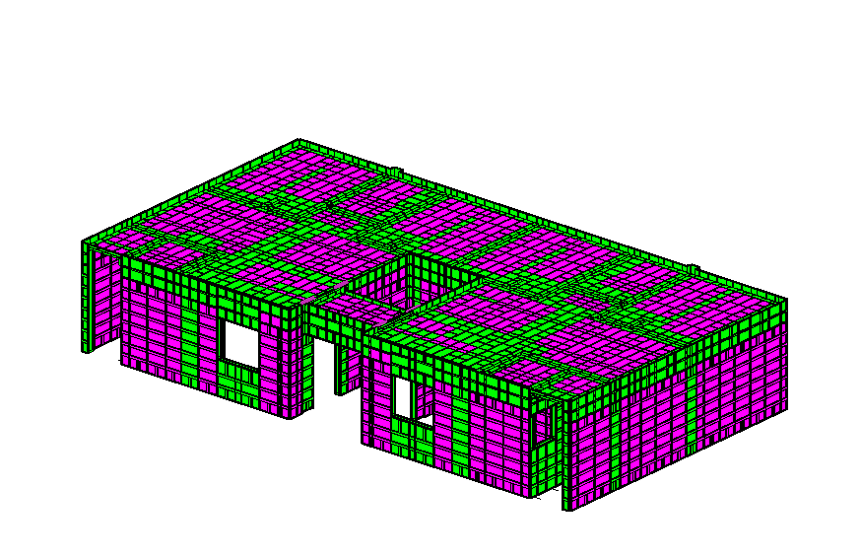
EQUIPO ADICIONAL PARA NIVEL 2 FASE 3
EQUIPO PARA TINACOS
EQUIPO PARA ESCALERA
NICHO DE MEDIDORES
EQUIPO COMPLETO BIENESTAR MILENIO
EQUIPO PARA PRETIL
IMPORTE CON LETRA: |  |  |  | SUB TOTAL | USD 133,856.12 | $316,883.40
 |  |  |  | SUB TOTAL 1 | USD 133,856.12 | -USD 161,610.30
SON: |  | CIENTO CINCUENTA Y CINCOMIL DOSCIENTOS SETENTA Y TRES CON 10/100 DOLARES AMERICANOS |  | FLETE | USD 0.00
 |  |  |  | SUB TOTAL 2 | USD 133,856.12
 |  |  |  | IVA | USD 21,416.98
 |  |  |  | TOTAL USD | USD 155,273.10

CONDICIONES COMERCIALES |  |  |  |  |  | #REF!

VIGENCIA CTZ: |  | 30 DIAS |  | FIRMA DE APROBACION DEL CLIENTE: |  | #REF!
GARANTIA: |  | APLICAN SEGUN CONTRATO
FORMA DE PAGO |  | 60% ANTICIPO | $93,163.86
 |  | 40% CONTRA ENTREGA EN FABRICA | $62,109.24
 |  | 100% LEASING | $155,273.10
TIEMPO DE ENTREGA |  | 120 DIAS DE FABRICACION | UNA VEZ RECIBIDO EL ANTICIPO Y FIRMADO SHELL PLAN | NOMBRE:
INCOTERMS |  | CIF PUESTO PUERTO DE DESTINO

CONDICIONES GENERALES |  | Esta cotizacion incluye CIMBRA DE ALUMINIO ADICIONAL robustform para armado de prototipo BIENESTAR MILENIO adaptacion de material existente de prototipo NEPTUNO cimbra para molde duplex planta baja + cimbra adicional para nivel 1 + cimbra adicional para ultimo nivel , incluye molde para ESCALARA , INCLUYE MOLDE PARA PRETIL , INCLUYE MOLDE PARA BASE DE TINACO + MOLDE PARA MURO DE MEDIDORES
 |  | ESTA COTIZACION NO INCLUYE FLETE
 |  | POR TRATARSE DE UNA ADAPTACION SE PODRIA PRESENTAR LA NECESIDAD DE PERFORAR PIEZAS EN OBRA PARA SU CONCIDENCIA. ESTAS CORRERAN POR PARTE DEL CLIENTE.
 |  | LOS ACCESORIOS CONSIDERADOS DENTRO DEL VALOR DEL M2 SON (PASADORES - CUÑAS - CORBATAS) EN CANTIDAD PROPORCIONAL A LOS M2 COMPRADOS
 |  | El aluminio utilizado será de aleación 6061 para todo el panel. El templado del aluminio será T6
 |  | Esta cotizacion NO INCLUYE sistema de anadamiaje de seguridad en altura
 |  | Esta cotizacion NO incluye puntales para el vaciado del molde NI incluye puntales de reapuntalamiento de losas
 |  | CMR ofrecemos la opcion de re-diseño de sus moldes de aluminio para su proximo encofrado.
 |  | Esta cotizacion incluye Un Supervisor experimentado en el Sistema CMR, el cual colaborará en la instalación de los moldes en el sitio y capacitará a su personal Para la implementacion del primer armado en obra.
 |  | La cantidad de molde aquí detallada es estimada y solo se puede confirmar una vez finalizado el diseño de encofrado, con los planos definitivos aprobados por el cliente. El Cliente será responsable por cualquier retraso en el suministro del molde CMR en caso de solicitar cambios en el diseño una vez recibido el plano firmado en aceptación. Si una vez fabricado el molde, el cliente solicita cambios en el diseño, se aplicará un costo de “cimbra redundante” sobre el precio total del molde. Se suministrará al Cliente una prueba de producción de los paneles redundantes para su verificación.
 |  | Los precios detallados a continuación son considerando el Incoterm DDP puesto en obra

CARLOS ALBERTO MORA RESTREPO
CMR COMERCIALIZADORA SA DE CV

CTZ 100-3 BIENESTAR nuevo
 |  | COTIZACION FT-CTZ-01
FECHA: | 2026-10-08 |  |  | Nº CTZ | 100- 03-26
PRODUCTO COTIZADO: |  | CIMBRA DE ALUMINIO ROBUSTFORM
REFERENCIA |  | CIMBRA DE ALUMINIO NUEVA PARA UN DUPLEX PROTOTIPO BIENESTAR MILENIO + ESCALERA + PRETIL + BASE DE TINACO + MURO DE MEDIDORES
CLIENTE: |  | KDECO
CONTACTO: |  | ARQ. CRISTIAN MANUEL MORAN CASTELL |  | TELEFONO: | Kdeco.manzanillo@gmail.com

COTIZACION CIMBRA NUEVA PARA PROTOTIPO BIENESTAR MILENIO (FASE 1 ) PLANTA BAJA MOLDE DUPLEX |  |  |  |  |  |  |  |  |  |  |  |  | PRECIO
CANT. | UND MEDIDA | CONCEPTO |  | PRECIO/UNIT | PRECIO |  |  |  |  |  |  | 270
434.91 | MT2 | EQUIPO PARA MUROS (PANELES ESTANDAR 2.40 MTS) |  | USD 270.00 | USD 117,425.03 | 424.3 | 3% | 10.6075 |  | 434.9075
134.70 | MT2 | EQUIPO PARA UNION MURO LOSA |  | USD 270.00 | USD 36,367.72 | 131.41 | 3% | 3.28525 |  | 134.69525 |  | rdo
104.17 | MT2 | EQUIPO PARA LOSA y CAPS (7 JUEGOS LOSA PUNTAL) |  | USD 270.00 | USD 28,126.31 | 101.73 | 2% | 2.44152 |  | 104.17152
110.00 | MTL | EQUIPO ANGULO DE ARRASTRE (1 PERIMETRO) |  | USD 25.00 | USD 2,750.00 | 117 | 3% | 2.925 |  | 119.925
INCLUYE ACCESORIOS BASICOS DE SUJECION: PASADORES, CUÑAS, CORBATAS, PUNTALES PARA VACIADO DEL MOLDE , TENSORES DE VANO, ESCALERA PARA ARMADO Y HERRAMIENTAS PARA ARMADO DE MOLDE |  |  |  |  |  | 774.44 |  |  |  |  |  |  | #REF!
673.77 | TOTAL MT2 |  |  | SUBTOTAL | USD 184,669.05 |  |  |  |  |  | USD 184,669.05 |  | #REF!
110.00 | TOTAL ML

COTIZACION CIMBRA NUEVA ADICIONAL PARA PROTOTIPO BIENESTAR MILENIO (FASE 2 ) PLANTA NIVEL 1 MOLDE DUPLEX |  |  |  |  |  |  |  |  |  |  |  | precio
CANT. | UND MEDIDA | CONCEPTO |  | PRECIO/UNIT | PRECIO | PROGRAMA | %AUMENTADO | REPRESENTA |  | TOTAL |  | 216
18.33 | MT2 | EQUIPO PARA MUROS (PANELES ESTANDAR 2.40 MTS) |  | USD 270.00 | USD 4,950.18 | 17.8 | 3% | 0.534 |  | 18.334
INCLUYE ACCESORIOS BASICOS DE SUJECION: PASADORES, CUÑAS, CORBATAS, PUNTALES PARA VACIADO DEL MOLDE , TENSORES DE VANO, ESCALERA PARA ARMADO Y HERRAMIENTAS PARA ARMADO DE MOLDE |  |  |  |  |  |  |  |  |  |  |  |  | #REF!
18.33 | TOTAL MT2 |  |  | SUBTOTAL | USD 4,950.18 |  |  |  |  |  | USD 4,950.18 |  | #REF!

COTIZACION CIMBRA NUEVA ADICIONAL PARA PROTOTIPO BIENESTAR MILENIO (FASE 3 ) PLANTA ULTIMO NIVEL MOLDE DUPLEX
CANT. | UND MEDIDA | CONCEPTO |  | PRECIO/UNIT | PRECIO
1.27 | MT2 | EQUIPO PARA MUROS (PANELES ESTANDAR 2.40 MTS) |  | USD 270.00 | USD 341.55 | 1.15 | 10% | 0.115 |  | 1.265
5.17 | MT2 | EQUIPO PARA UNION MURO LOSA |  | USD 270.00 | USD 1,395.90 | 4.7 | 10% | 0.47 |  | 5.17
2.92 | MT2 | EQUIPO PARA LOSA y CAPS (7 JUEGOS LOSA PUNTAL) |  | USD 270.00 | USD 787.05 | 2.65 | 10% | 0.265 |  | 2.915
INCLUYE ACCESORIOS BASICOS DE SUJECION: PASADORES, CUÑAS, CORBATAS, PUNTALES PARA VACIADO DEL MOLDE , TENSORES DE VANO, ESCALERA PARA ARMADO Y HERRAMIENTAS PARA ARMADO DE MOLDE |  |  |  |  |  |  |  |  |  |  |  |  | #REF!
9.35 | TOTAL MT2 |  |  | SUBTOTAL | USD 2,524.50 |  |  |  |  |  |  |  | #REF!

COTIZACION CIMBRA PARA PRETIL EN AZOTEA PROTOTIPO BIENESTAR MILENIO |  |  |  |  |  |  |  |  |  |  |  |  |  | PRECIO
CANT. | UND MEDIDA | CONCEPTO |  | PRECIO/UNIT | PRECIO | PROGRAMA | %AUMENTADO | REPRESENTA |  | TOTAL |  |  |  | 216
30.32 | MT2 | EQUIPO PARA PRETIL EN AZOTEA PROTOTIPO BIENESTAR MILENIO |  | USD 270.00 | USD 8,187.26 | 29.44 | 3% | 0.8832 |  | 30.3232
30.32 | TOTAL MT2 |  |  | SUBTOTAL | USD 8,187.26 |  |  |  |  |  | USD 8,187.26

COTIZACION CIMBRA PARA TINAQUERA EN AZOTEA PROTOTIPO BIENESTAR MILENIO |  |  |  |  |  |  |  |  |  |  |  |  |  | PRECIO
CANT. | UND MEDIDA | CONCEPTO |  | PRECIO/UNIT | PRECIO | PROGRAMA | %AUMENTADO | REPRESENTA |  | TOTAL |  |  |  | 216
34.51 | MT2 | EQUIPO PARA TINAQUERA EN AZOTEA PROTOTIPO BIENESTAR MILENIO |  | USD 270.00 | USD 9,316.35 | 33.5 | 3% | 1.005 |  | 34.505
34.51 | TOTAL MT2 |  |  | SUBTOTAL | USD 9,316.35 |  |  |  |  |  | USD 9,316.35

COTIZACION CIMBRA PARA ESCALERA PROTOTIPO BIENESTAR MILENIO
CANT. | UND MEDIDA | CONCEPTO |  | PRECIO/UNIT | PRECIO
30.75 | MT2 | (1) ESCALERA PARA PROTOTIPO BIENESTAR MILENIO |  | USD 270.00 | USD 8,302.50 | 20.5 | 50% | 10.25 |  | 30.75
30.75 | TOTAL MT2 |  |  | SUBTOTAL | USD 8,302.50 |  |  |  |  |  | USD 8,302.50

COTIZACION CIMBRA PARA NICHO DE MEDIDORES PROTOTIPO BIENESTAR MILENIO
CANT. | UND MEDIDA | CONCEPTO |  | PRECIO/UNIT | PRECIO
14.75 | MT2 | (1) NICHO DE MEDIDORES PROTOTIPO BIENESTAR MILENIO |  | USD 270.00 | USD 3,982.50 | 11.8 | 25% | 2.95 |  | 14.75
14.75 | TOTAL MT2 |  |  | SUBTOTAL | USD 3,982.50 |  |  |  |  |  | USD 3,982.50

811.79 | TOTAL MT2 | VALOR TOTAL EQUIPO ALUMINIO |  |  | USD 221,932.35 | 781.04 |  | 7 | 5,682.51

COMPLEMENTARIOS |  |  |  |  |  | 20
CANT. | UND MEDIDA | CONCEPTO |  | PRECIO/UNIT | PRECIO | USD 0.00
1 | LOTE | JUEGO DE ESCUADRAS PARA GARANTIZAR ANGULOS DE 90º EN ESQUINAS (INCLUYE VARILLA Y CHAPOLA) |  | USD 1,800.00 | USD 1,800.00
 | TOTAL | VALOR TOTAL COMPLEMENTARIOS |  | SUB TOTAL | USD 1,800.00 | 36 | 6

MEMORIA GRAFICA |  |  |  |  |  |  |  |  |  |  |  | #REF! | USD 0.00
EQUIPO PARA PLANTA BAJA FASE 1
EQUIPO ADICIONAL PARA NIVEL 2 FASE 3
EQUIPO PARA TINACOS
EQUIPO PARA ESCALERA
NICHO DE MEDIDORES
EQUIPO COMPLETO BIENESTAR MILENIO
EQUIPO PARA PRETIL
IMPORTE CON LETRA: |  |  |  | SUB TOTAL | USD 223,732.35 | $316,883.40
 |  |  |  | SUB TOTAL 1 | USD 223,732.35 | -USD 50,393.88
SON: |  | DOSCIENTOS SESENTA Y SEISMIL CUATROCIENTOS OCHENTA Y NUEVE CON 52/100 DOLARES AMERICANOS |  | FLETE | USD 6,000.00
 |  |  |  | SUB TOTAL 2 | USD 229,732.35
 |  |  |  | IVA | USD 36,757.18
 |  |  |  | TOTAL USD | USD 266,489.52

CONDICIONES COMERCIALES |  |  |  |  |  | #REF!

VIGENCIA CTZ: |  | 30 DIAS |  | FIRMA DE APROBACION DEL CLIENTE: |  | #REF!
GARANTIA: |  | APLICAN SEGUN CONTRATO
FORMA DE PAGO |  | 60% ANTICIPO | $159,893.71
 |  | 40% CONTRA ENTREGA EN FABRICA | $106,595.81
 |  | 100% LEASING | $266,489.52
TIEMPO DE ENTREGA |  | 120 DIAS DE FABRICACION | UNA VEZ RECIBIDO EL ANTICIPO Y FIRMADO SHELL PLAN | NOMBRE:
INCOTERMS |  | CIF PUESTO PUERTO DE DESTINO

CONDICIONES GENERALES |  | Esta cotizacion incluye CIMBRA DE ALUMINIO nueva robustform para armado de prototipo BIENESTAR MILENIO cimbra para molde duplex planta baja + cimbra adicional para nivel 1 + cimbra adicional para ultimo nivel , incluye molde para ESCALARA , INCLUYE MOLDE PARA PRETIL , INCLUYE MOLDE PARA BASE DE TINACO + MOLDE PARA MURO MEDIDORES
 |  | ESTA COTIZACION INCLUYE FLETE
 |  | Esta cotizacion NO incluye SISTEMA DE ANDAMIAJE
 |  | El aluminio utilizado será de aleación 6061 para todo el panel. El templado del aluminio será T6
 |  | Esta cotizacion incluye puntales para el vaciado del molde NO incluye puntales de reapuntalamiento de losas
 |  | CMR ofrecemos la opcion de re-diseño de sus moldes de aluminio para su proximo encofrado.
 |  | Esta cotizacion incluye Un Supervisor experimentado en el Sistema CMR, el cual colaborará en la instalación de los moldes en el sitio y capacitará a su personal Para la implementacion del primer armado en obra.
 |  | La cantidad de molde aquí detallada es estimada y solo se puede confirmar una vez finalizado el diseño de encofrado, con los planos definitivos aprobados por el cliente. El Cliente será responsable por cualquier retraso en el suministro del molde CMR en caso de solicitar cambios en el diseño una vez recibido el plano firmado en aceptación. Si una vez fabricado el molde, el cliente solicita cambios en el diseño, se aplicará un costo de “cimbra redundante” sobre el precio total del molde. Se suministrará al Cliente una prueba de producción de los paneles redundantes para su verificación.
 |  | Los precios detallados a continuación son considerando el Incoterm DDP puesto en obra

CARLOS ALBERTO MORA RESTREPO
CMR COMERCIALIZADORA SA DE CV

CTZ 100-1 BIENESTAR mayo
 |  | COTIZACION FT-CTZ-01
FECHA: | 2026-10-08 |  |  | Nº CTZ | 100- 01-26
PRODUCTO COTIZADO: |  | CIMBRA DE ALUMINIO ROBUSTFORM
REFERENCIA |  | CIMBRA DE ALUMINIO ADICIONAL PARA ADAPTACION DE VIVIENDA PROTOTIPO BIENESTAR MILENIO ADAPTADO DE MOLDE NEPTUNO
CLIENTE: |  | KDECO
CONTACTO: |  | ARQ. CRISTIAN MANUEL MORAN CASTELL |  | TELEFONO: | Kdeco.manzanillo@gmail.com

-376.16 | MT2 | EQUIPO ADAPTADO DE INVENTARIO EXISTENTE (NEPTUNO) |  | USD 270.00 | -USD 101,563.20

COTIZACION CIMBRA NUEVA ADICIONAL PARA PROTOTIPO BIENESTAR MILENIO (FASE 1 ) PLANTA BAJA MOLDE DUPLEX |  |  |  |  |  |  |  |  |  |  |  |  | PRECIO
CANT. | UND MEDIDA | CONCEPTO |  | PRECIO/UNIT | PRECIO |  |  |  |  |  |  | 270
148.17 | MT2 | EQUIPO PARA MUROS (PANELES ESTANDAR 2.40 MTS) |  | USD 270.00 | USD 40,004.69 | 143.85 | 3% | 4.3155 |  | 148.1655
32.99 | MT2 | EQUIPO PARA UNION MURO LOSA |  | USD 270.00 | USD 8,907.54 | 32.03 | 3% | 0.9609 |  | 32.9909 |  | rdo
71.39 | MT2 | EQUIPO PARA LOSA y CAPS (7 JUEGOS LOSA PUNTAL) |  | USD 270.00 | USD 19,275.11 | 69.31 | 3% | 2.0793 |  | 71.3893
60.26 | MTL | EQUIPO ANGULO DE ARRASTRE (1 PERIMETRO) |  | USD 25.00 | USD 1,506.38 | 58.5 | 3% | 1.755 |  | 60.255
INCLUYE ACCESORIOS BASICOS DE SUJECION: PASADORES, CUÑAS, CORBATAS PROPORCIONAL A LOS M2 ADICIONALES COMPRADOS |  |  |  |  |  | 303.69 |  |  |  |  |  |  | #REF!
252.55 | TOTAL MT2 |  |  | SUBTOTAL | USD 69,693.71 |  |  |  |  |  | USD 69,693.71 |  | #REF!
60.26 | TOTAL ML

COTIZACION CIMBRA NUEVA ADICIONAL PARA PROTOTIPO BIENESTAR MILENIO (FASE 2 ) PLANTA NIVEL 1 MOLDE DUPLEX |  |  |  |  |  |  |  |  |  |  |  | precio
CANT. | UND MEDIDA | CONCEPTO |  | PRECIO/UNIT | PRECIO | PROGRAMA | %AUMENTADO | REPRESENTA |  | TOTAL |  | 216
14.61 | MT2 | EQUIPO PARA MUROS (PANELES ESTANDAR 2.40 MTS) |  | USD 270.00 | USD 3,943.46 | 14.18 | 3% | 0.4254 |  | 14.6054
2.49 | MT2 | EQUIPO PARA UNION MURO LOSA |  | USD 270.00 | USD 673.00 | 2.42 | 3% | 0.0726 |  | 2.4926 |  | rdo
1.46 | MT2 | EQUIPO PARA LOSA y CAPS (7 JUEGOS LOSA PUNTAL) |  | USD 216.00 | USD 315.92 | 1.42 | 3% | 0.0426 |  | 1.4626
INCLUYE ACCESORIOS BASICOS DE SUJECION: PASADORES, CUÑAS, CORBATAS PROPORCIONAL A LOS M2 ADICIONALES COMPRADOS |  |  |  |  |  |  |  |  |  |  |  |  | #REF!
18.56 | TOTAL MT2 |  |  | SUBTOTAL | USD 4,932.38 |  |  |  |  |  | USD 4,932.38 |  | #REF!

COTIZACION CIMBRA NUEVA ADICIONAL PARA PROTOTIPO BIENESTAR MILENIO (FASE 3 ) PLANTA ULTIMO NIVEL MOLDE DUPLEX (PUNTO FIJO)
CANT. | UND MEDIDA | CONCEPTO |  | PRECIO/UNIT | PRECIO
1.57 | MT2 | EQUIPO PARA MUROS (PANELES ESTANDAR 2.40 MTS) |  | USD 270.00 | USD 422.71 | 1.52 | 3% | 0.0456 |  | 1.5656
6.40 | MT2 | EQUIPO PARA UNION MURO LOSA |  | USD 270.00 | USD 1,727.00 | 6.21 | 3% | 0.1863 |  | 6.3963
5.49 | MT2 | EQUIPO PARA LOSA y CAPS (7 JUEGOS LOSA PUNTAL) |  | USD 270.00 | USD 1,482.27 | 5.33 | 3% | 0.1599 |  | 5.4899
INCLUYE ACCESORIOS BASICOS DE SUJECION: PASADORES, CUÑAS, CORBATAS PROPORCIONAL A LOS M2 ADICIONALES COMPRADOS |  |  |  |  |  |  |  |  |  |  |  |  | #REF!
13.45 | TOTAL MT2 |  |  | SUBTOTAL | USD 3,631.99 |  |  |  |  |  |  |  | #REF!

COTIZACION CIMBRA PARA PRETIL EN AZOTEA PROTOTIPO BIENESTAR MILENIO |  |  |  |  |  |  |  |  |  |  |  |  |  | PRECIO
CANT. | UND MEDIDA | CONCEPTO |  | PRECIO/UNIT | PRECIO | PROGRAMA | %AUMENTADO | REPRESENTA |  | TOTAL |  |  |  | 216
27.12 | MT2 | EQUIPO PARA PRETIL EN AZOTEA PROTOTIPO BIENESTAR MILENIO |  | USD 270.00 | USD 7,322.37 | 26.33 | 3% | 0.7899 |  | 27.1199
INCLUYE ACCESORIOS BASICOS DE SUJECION: PASADORES, CUÑAS, CORBATAS, |  |  |  |  |  |  |  |  |  | #REF!
27.12 | TOTAL MT2 |  |  | SUBTOTAL | USD 7,322.37 |  |  |  |  |  | USD 7,322.37

COTIZACION CIMBRA PARA TINAQUERA EN AZOTEA PROTOTIPO BIENESTAR MILENIO |  |  |  |  |  |  |  |  |  |  |  |  |  | PRECIO
CANT. | UND MEDIDA | CONCEPTO |  | PRECIO/UNIT | PRECIO | PROGRAMA | %AUMENTADO | REPRESENTA |  | TOTAL |  |  |  | 216
33.53 | MT2 | EQUIPO PARA TINAQUERA EN AZOTEA PROTOTIPO BIENESTAR MILENIO |  | USD 270.00 | USD 9,052.15 | 32.55 | 3% | 0.9765 |  | 33.5265
INCLUYE ACCESORIOS BASICOS DE SUJECION: PASADORES, CUÑAS, CORBATAS PROPORCIONAL A LOS M2 ADICIONALES COMPRADOS |  |  |  |  |  |  |  |  |  | #REF!
33.53 | TOTAL MT2 |  |  | SUBTOTAL | USD 9,052.15 |  |  |  |  |  | USD 9,052.15

COTIZACION CIMBRA PARA ESCALERA PROTOTIPO BIENESTAR MILENIO
CANT. | UND MEDIDA | CONCEPTO |  | PRECIO/UNIT | PRECIO
30.75 | MT2 | (1) ESCALERA PARA PROTOTIPO BIENESTAR MILENIO |  | USD 270.00 | USD 8,302.50 | 20.5 | 50% | 10.25 |  | 30.75
30.75 | TOTAL MT2 |  |  | SUBTOTAL | USD 8,302.50 |  |  |  |  |  | USD 8,302.50

COTIZACION CIMBRA PARA NICHO DE MEDIDORES PROTOTIPO BIENESTAR MILENIO
CANT. | UND MEDIDA | CONCEPTO |  | PRECIO/UNIT | PRECIO
11.56 | MT2 | (1) NICHO DE MEDIDORES PROTOTIPO BIENESTAR MILENIO |  | USD 270.00 | USD 3,121.88 | 9.25 | 25% | 2.3125 |  | 11.5625
11.56 | TOTAL MT2 |  |  | SUBTOTAL | USD 3,121.88 |  |  |  |  |  | USD 3,121.88

387.52 | TOTAL MT2 | VALOR TOTAL EQUIPO ALUMINIO |  |  | USD 106,056.98 | 356.77 |  | 7 | 2,712.62

COMPLEMENTARIOS
CANT. | UND MEDIDA | CONCEPTO |  | PRECIO/UNIT | PRECIO | 1700 | 1700
7579 | UNIDAD | PASADORES CANTIDAD PARA EQUIPO COMPLETO BIENESTAR MILENIO |  | USD 0.00 | USD 0.00
4700 | UNIDAD | PASADORES CANTIDAD ADAPTADA NEPTUNO |  | USD 0.00 | USD 0.00
2879 | UNIDAD | PASADORES CANTIDAD ENVIADA PORCENTAJE M2 COMPRADOS |  | USD 0.00 | USD 0.00 |  |  | 1439.5
7579 | UNIDAD | CUÑAS CANTIDAD PARA EQUIPO COMPLETO BIENESTAR MILENIO |  | USD 0.00 | USD 0.00
4700 | UNIDAD | CUÑAS CANTIDAD ADAPTADA NEPTUNO |  | USD 0.00 | USD 0.00
2879 | UNIDAD | CUÑAS CANTIDAD ENVIADA PORCENTAJE M2 COMPRADOS |  | USD 0.00 | USD 0.00
2531 | UNIDAD | CORBATAS M 10 CANTIDAD PARA EQUIPO COMPLETO BIENESTAR MILENIO |  | USD 0.00 | USD 0.00
460 | UNIDAD | ORBATAS M 10 CANTIDAD ADAPTADA NEPTUNO |  | USD 0.00 | USD 0.00
1439 | UNIDAD | CORBATAS M 10 CANTIDAD ENVIADA PORCENTAJE M2 COMPRADOS |  | USD 0.00 | USD 0.00
632 | UNIDAD | CORBATAS M 10 CANTIDAD FALTANTE |  | USD 1.72 | USD 1,087.04
189 | UNIDAD | PUNTALES CANTIDAD PARA EQUIPO COMPLETO BIENESTAR MILENIO |  | USD 0.00 | USD 0.00
189 | UNIDAD | PUNTALES CANTIDAD ADAPTADA NEPTUNO |  | USD 0.00 | USD 0.00
40 | UNIDAD | BASE PARA GATO CANTIDAD PARA EQUIPO COMPLETO BIENESTAR MILENIO |  | USD 0.00 | USD 0.00
40 | UNIDAD | BASE PARA GATO CANTIDAD ADAPTADA NEPTUNO |  | USD 0.00 | USD 0.00
498 | UNIDAD | PORTA ALINEADOR CANTIDAD PARA EQUIPO COMPLETO BIENESTAR MILEN |  | USD 0.00 | USD 0.00
296 | UNIDAD | PORTA ALINEADOR CANTIDAD ADAPTADA DE NEPTUNO |  | USD 0.00 | USD 0.00
202 | UNIDAD | PORTA ALINEADOR CANTIDAD FALTANTE |  | USD 25.88 | USD 5,227.76
1 | LOTE | JUEGO DE ESCUADRAS PARA GARANTIZAR ANGULOS DE 90º EN ESQUINAS (INCLUYE VARILLA Y CHAPOLA) |  | USD 1,800.00 | USD 1,800.00
 | TOTAL | TOTAL COMPLEMENTARIOS |  | SUB TOTAL | USD 8,114.80

EQUIPO PARA MUROS PLANTA BAJA FASE 1
EQUIPO PARA MUROS NIVEL 1 FASE 2
EQUIPO PARA LOSA PLANTA BAJA FASE 1
EQUIPO PARA LOSA NIVEL 1 FASE 2
EQUIPO TOTAL BASE PLANTA BAJA FASE 1
EQUIPO TOTAL PLANTA NIVEL 1 FASE 2
MEMORIA GRAFICA |  |  |  |  |  |  |  |  |  |  |  | #REF! | USD 0.00
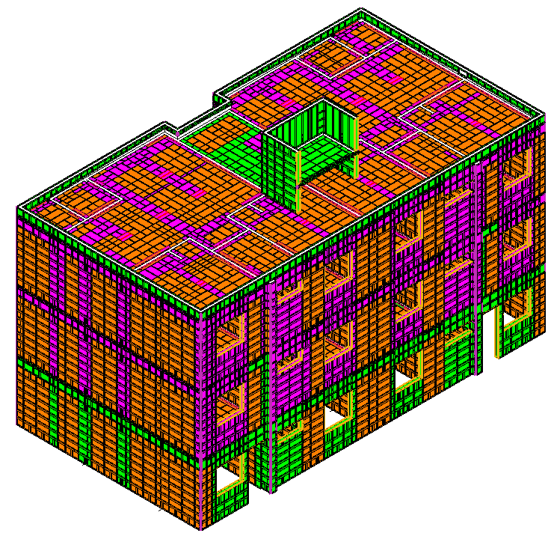 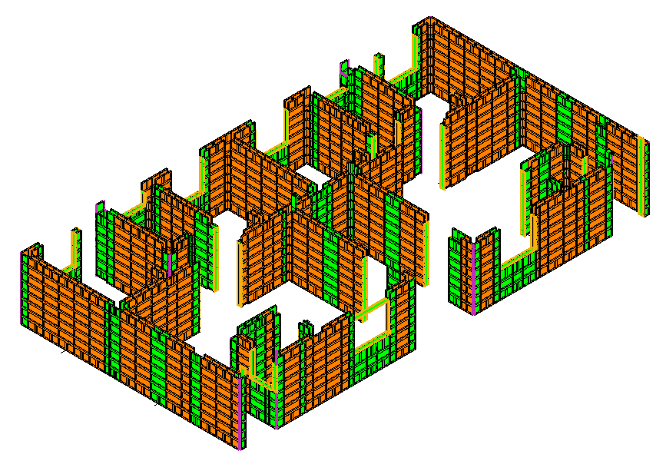 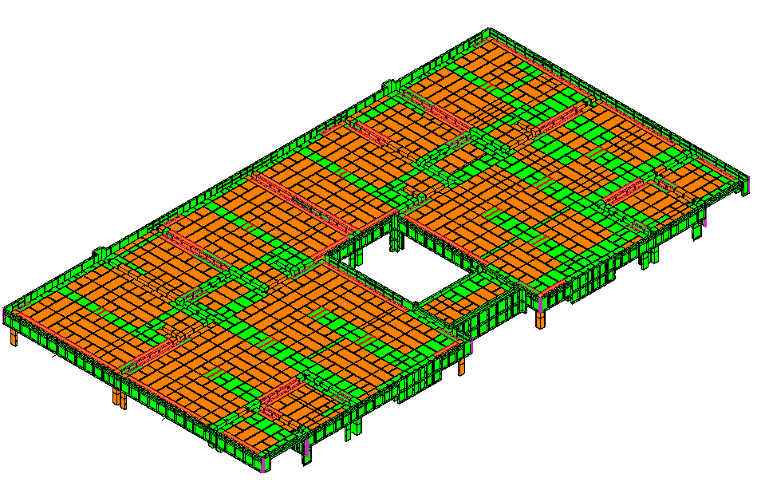 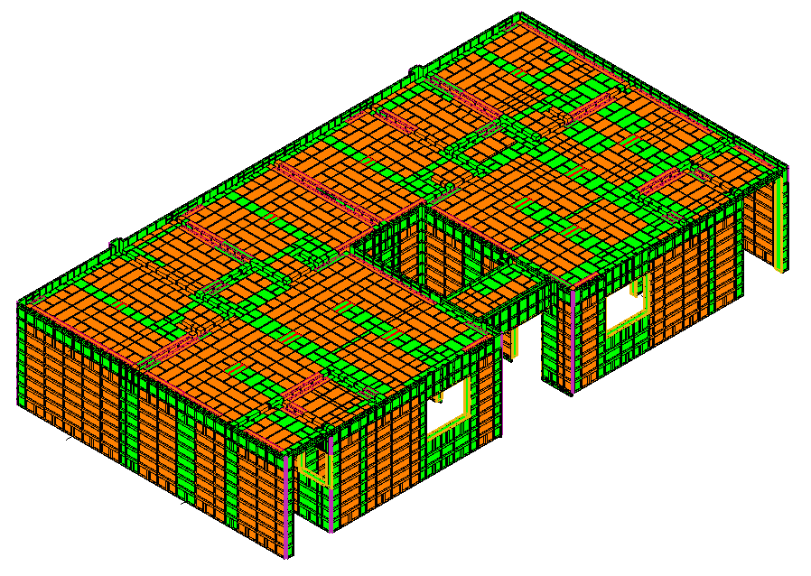 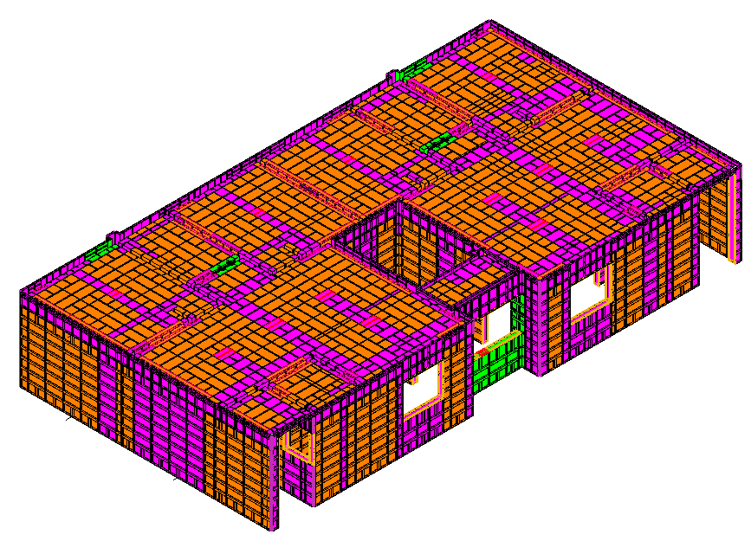 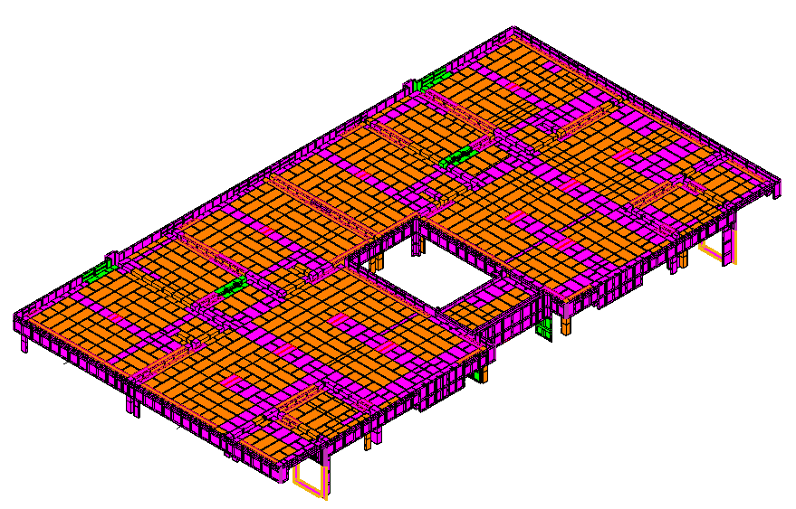 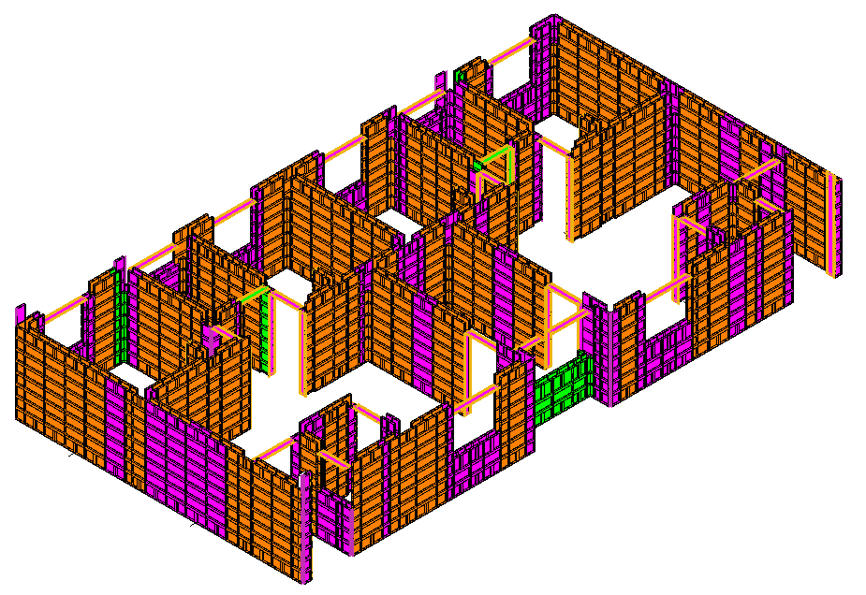 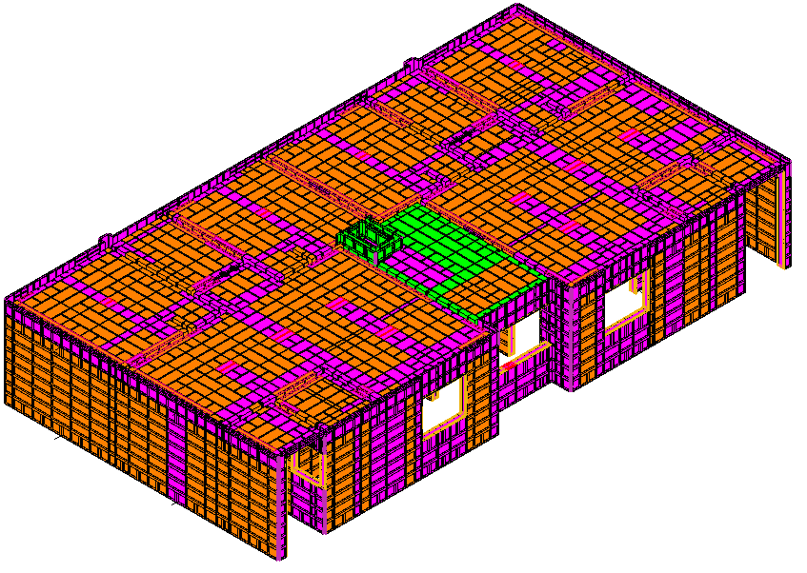 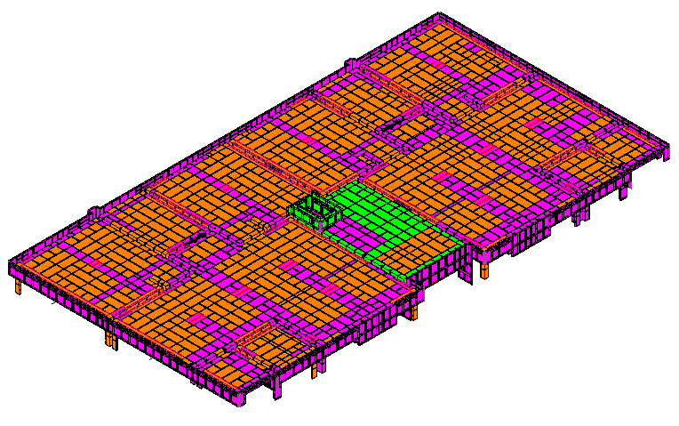 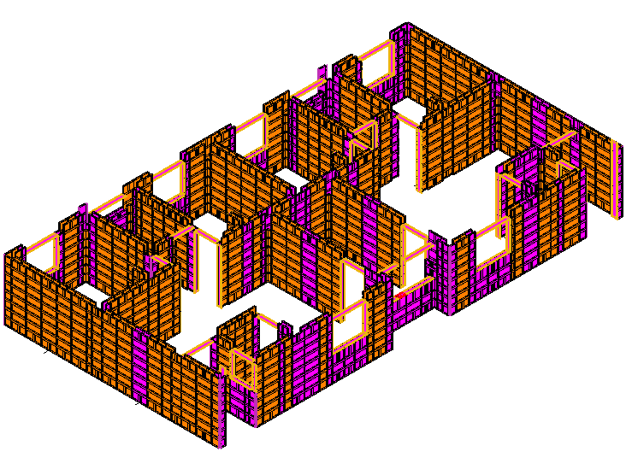 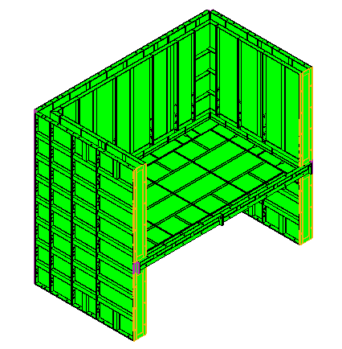 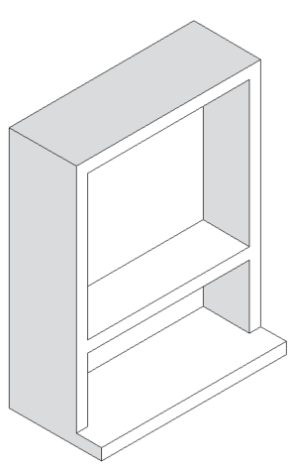
EQUIPO PARA MUROS ULTIMO NIVEL FASE 3
EQUIPO PARA PRETIL
EQUIPO PARA TINACOS
EQUIPO PARA ESCALERA
EQUIPO PARA LOSA ULTIMO NIVEL FASE 3
NICHO DE MEDIDORES
EQUIPO TOTAL ULTIMO NIVEL FASE 3
EQUIPO COMPLETO BIENESTAR MILENIO
IMPORTE CON LETRA: |  |  |  | SUB TOTAL | USD 114,171.78 | $316,883.40
 |  |  |  | SUB TOTAL 1 | USD 114,171.78 | -USD 184,444.13
SON: |  | CIENTO TREINTA Y DOSMIL CUATROCIENTOS TREINTA Y NUEVE CON 27/100 DOLARES AMERICANOS |  | FLETE | USD 0.00
 |  |  |  | SUB TOTAL 2 | USD 114,171.78
 |  |  |  | IVA | USD 18,267.49
 |  |  |  | TOTAL USD | USD 132,439.27

CONDICIONES COMERCIALES |  |  |  |  |  | #REF!

VIGENCIA CTZ: |  | 30 DIAS |  | FIRMA DE APROBACION DEL CLIENTE: |  | #REF!
GARANTIA: |  | APLICAN SEGUN CONTRATO
FORMA DE PAGO |  | 60% ANTICIPO | $79,463.56
 |  | 40% CONTRA ENTREGA EN FABRICA | $52,975.71
 |  | 100% LEASING | $132,439.27
TIEMPO DE ENTREGA |  | 120 DIAS DE FABRICACION | UNA VEZ RECIBIDO EL ANTICIPO Y FIRMADO SHELL PLAN | NOMBRE:
INCOTERMS |  | CIF PUESTO PUERTO DE DESTINO

CONDICIONES GENERALES |  | Esta cotizacion incluye CIMBRA DE ALUMINIO ADICIONAL robustform para armado de prototipo BIENESTAR MILENIO adaptacion de material existente de prototipo NEPTUNO cimbra para molde duplex planta baja + cimbra adicional para nivel 1 + cimbra adicional para ultimo nivel , incluye molde para ESCALARA , INCLUYE MOLDE PARA PRETIL , INCLUYE MOLDE PARA BASE DE TINACO
 |  | ESTA COTIZACION NO INCLUYE FLETE
 |  | POR TRATARSE DE UNA ADAPTACION SE PODRIA PRESENTAR LA NECESIDAD DE PERFORAR PIEZAS EN OBRA PARA SU CONCIDENCIA. ESTAS CORRERAN POR PARTE DEL CLIENTE.
 |  | LOS ACCESORIOS CONSIDERADOS DENTRO DEL VALOR DEL M2 SON (PASADORES - CUÑAS - CORBATAS) EN CANTIDAD PROPORCIONAL A LOS M2 COMPRADOS
 |  | El aluminio utilizado será de aleación 6061 para todo el panel. El templado del aluminio será T6
 |  | Esta cotizacion NO INCLUYE sistema de anadamiaje de seguridad en altura
 |  | Esta cotizacion NO incluye puntales para el vaciado del molde NI incluye puntales de reapuntalamiento de losas
 |  | CMR ofrecemos la opcion de re-diseño de sus moldes de aluminio para su proximo encofrado.
 |  | Esta cotizacion incluye Un Supervisor experimentado en el Sistema CMR, el cual colaborará en la instalación de los moldes en el sitio y capacitará a su personal Para la implementacion del primer armado en obra.
 |  | La cantidad de molde aquí detallada es estimada y solo se puede confirmar una vez finalizado el diseño de encofrado, con los planos definitivos aprobados por el cliente. El Cliente será responsable por cualquier retraso en el suministro del molde CMR en caso de solicitar cambios en el diseño una vez recibido el plano firmado en aceptación. Si una vez fabricado el molde, el cliente solicita cambios en el diseño, se aplicará un costo de “cimbra redundante” sobre el precio total del molde. Se suministrará al Cliente una prueba de producción de los paneles redundantes para su verificación.
 |  | Los precios detallados a continuación son considerando el Incoterm DDP puesto en obra

CARLOS ALBERTO MORA RESTREPO
CMR COMERCIALIZADORA SA DE CV

CTZ 100-1 BIENESTAR (2)
 |  | COTIZACION FT-CTZ-01
FECHA: | 2026-10-08 |  |  | Nº CTZ | 100- 01-26
PRODUCTO COTIZADO: |  | CIMBRA DE ALUMINIO ROBUSTFORM
REFERENCIA |  | CIMBRA DE ALUMINIO ADICIONAL PARA ADAPTACION DE VIVIENDA PROTOTIPO BIENESTAR MILENIO ADAPTADO DE MOLDE NEPTUNO
CLIENTE: |  | KDECO
CONTACTO: |  | ARQ. CRISTIAN MANUEL MORAN CASTELL |  | TELEFONO: | Kdeco.manzanillo@gmail.com

-374.16 | MT2 | EQUIPO ADAPTADO DE INVENTARIO EXISTENTE (NEPTUNO) |  | USD 270.00 | -USD 101,023.20

COTIZACION CIMBRA NUEVA ADICIONAL PARA PROTOTIPO BIENESTAR MILENIO (FASE 1 ) PLANTA BAJA MOLDE DUPLEX |  |  |  |  |  |  |  |  |  |  |  | PRECIO
CANT. | UND MEDIDA | CONCEPTO |  | PRECIO/UNIT | PRECIO |  |  |  |  |  | 270
148.17 | MT2 | EQUIPO PARA MUROS (PANELES ESTANDAR 2.40 MTS) |  | USD 270.00 | USD 40,004.69 | 143.85 | 3% | 4.3155 | 148.1655
32.99 | MT2 | EQUIPO PARA UNION MURO LOSA |  | USD 270.00 | USD 8,907.54 | 32.03 | 3% | 0.9609 | 32.9909 |  | rdo
70.36 | MT2 | EQUIPO PARA LOSA y CAPS (7 JUEGOS LOSA PUNTAL) |  | USD 270.00 | USD 18,997.01 | 68.31 | 3% | 2.0493 | 70.3593
60.26 | MTL | EQUIPO ANGULO DE ARRASTRE (1 PERIMETRO) |  | USD 25.00 | USD 1,506.38 | 58.5 | 3% | 1.755 | 60.255
INCLUYE ACCESORIOS BASICOS DE SUJECION: PASADORES, CUÑAS, CORBATAS, PUNTALES PARA VACIADO DEL MOLDE , TENSORES DE VANO, ESCALERA PARA ARMADO Y HERRAMIENTAS PARA ARMADO DE MOLDE |  |  |  |  |  | 302.69 |  |  |  |  |  | #REF!
251.52 | TOTAL MT2 |  |  | SUBTOTAL | USD 69,415.61 |  |  |  |  | USD 69,415.61 |  | #REF!
60.26 | TOTAL ML

COTIZACION CIMBRA NUEVA ADICIONAL PARA PROTOTIPO BIENESTAR MILENIO (FASE 2 ) PLANTA NIVEL 1 MOLDE DUPLEX |  |  |  |  |  |  |  |  |  |  | precio
CANT. | UND MEDIDA | CONCEPTO |  | PRECIO/UNIT | PRECIO | PROGRAMA | %AUMENTADO | REPRESENTA | TOTAL |  | 216
14.61 | MT2 | EQUIPO PARA MUROS (PANELES ESTANDAR 2.40 MTS) |  | USD 270.00 | USD 3,943.46 | 14.18 | 3% | 0.4254 | 14.6054
2.49 | MT2 | EQUIPO PARA UNION MURO LOSA |  | USD 270.00 | USD 673.00 | 2.42 | 3% | 0.0726 | 2.4926 |  | rdo
1.46 | MT2 | EQUIPO PARA LOSA y CAPS (7 JUEGOS LOSA PUNTAL) |  | USD 216.00 | USD 315.92 | 1.42 | 3% | 0.0426 | 1.4626
INCLUYE ACCESORIOS BASICOS DE SUJECION: PASADORES, CUÑAS, CORBATAS, PUNTALES PARA VACIADO DEL MOLDE , TENSORES DE VANO, ESCALERA PARA ARMADO Y HERRAMIENTAS PARA ARMADO DE MOLDE |  |  |  |  |  |  |  |  |  |  |  | #REF!
18.56 | TOTAL MT2 |  |  | SUBTOTAL | USD 4,932.38 |  |  |  |  | USD 4,932.38 |  | #REF!

COTIZACION CIMBRA NUEVA ADICIONAL PARA PROTOTIPO BIENESTAR MILENIO (FASE 3 ) PLANTA ULTIMO NIVEL MOLDE DUPLEX (PUNTO FIJO)
CANT. | UND MEDIDA | CONCEPTO |  | PRECIO/UNIT | PRECIO
1.57 | MT2 | EQUIPO PARA MUROS (PANELES ESTANDAR 2.40 MTS) |  | USD 270.00 | USD 422.71 | 1.52 | 3% | 0.0456 | 1.5656
6.40 | MT2 | EQUIPO PARA UNION MURO LOSA |  | USD 270.00 | USD 1,727.00 | 6.21 | 3% | 0.1863 | 6.3963
5.49 | MT2 | EQUIPO PARA LOSA y CAPS (7 JUEGOS LOSA PUNTAL) |  | USD 270.00 | USD 1,482.27 | 5.33 | 3% | 0.1599 | 5.4899
INCLUYE ACCESORIOS BASICOS DE SUJECION: PASADORES, CUÑAS, CORBATAS, PUNTALES PARA VACIADO DEL MOLDE , TENSORES DE VANO, ESCALERA PARA ARMADO Y HERRAMIENTAS PARA ARMADO DE MOLDE |  |  |  |  |  |  |  |  |  |  |  | #REF!
13.45 | TOTAL MT2 |  |  | SUBTOTAL | USD 3,631.99 |  |  |  |  |  |  | #REF!

COTIZACION CIMBRA PARA PRETIL EN AZOTEA PROTOTIPO BIENESTAR MILENIO |  |  |  |  |  |  |  |  |  |  |  |  | PRECIO
CANT. | UND MEDIDA | CONCEPTO |  | PRECIO/UNIT | PRECIO | PROGRAMA | %AUMENTADO | REPRESENTA | TOTAL |  |  |  | 216
27.12 | MT2 | EQUIPO PARA PRETIL EN AZOTEA PROTOTIPO BIENESTAR MILENIO |  | USD 270.00 | USD 7,322.37 | 26.33 | 3% | 0.7899 | 27.1199
INCLUYE ACCESORIOS BASICOS DE SUJECION: PASADORES, CUÑAS, CORBATAS, |  |  |  |  |  |  |  |  | #REF!
27.12 | TOTAL MT2 |  |  | SUBTOTAL | USD 7,322.37 |  |  |  |  | USD 7,322.37

COTIZACION CIMBRA PARA TINAQUERA EN AZOTEA PROTOTIPO BIENESTAR MILENIO |  |  |  |  |  |  |  |  |  |  |  |  | PRECIO
CANT. | UND MEDIDA | CONCEPTO |  | PRECIO/UNIT | PRECIO | PROGRAMA | %AUMENTADO | REPRESENTA | TOTAL |  |  |  | 216
33.53 | MT2 | EQUIPO PARA TINAQUERA EN AZOTEA PROTOTIPO BIENESTAR MILENIO |  | USD 270.00 | USD 9,052.15 | 32.55 | 3% | 0.9765 | 33.5265
INCLUYE ACCESORIOS BASICOS DE SUJECION: PASADORES, CUÑAS, CORBATAS, |  |  |  |  |  |  |  |  | #REF!
33.53 | TOTAL MT2 |  |  | SUBTOTAL | USD 9,052.15 |  |  |  |  | USD 9,052.15

COTIZACION CIMBRA PARA ESCALERA PROTOTIPO BIENESTAR MILENIO
CANT. | UND MEDIDA | CONCEPTO |  | PRECIO/UNIT | PRECIO
30.75 | MT2 | (1) ESCALERA PARA PROTOTIPO BIENESTAR MILENIO |  | USD 270.00 | USD 8,302.50 | 20.5 | 50% | 10.25 | 30.75
30.75 | TOTAL MT2 |  |  | SUBTOTAL | USD 8,302.50 |  |  |  |  | USD 8,302.50

374.92 | TOTAL MT2 | VALOR TOTAL EQUIPO ALUMINIO |  |  | USD 102,657.01 | 344.17

MEMORIA GRAFICA |  |  |  |  |  |  |  |  |  |  | #REF! | USD 0.00
EQUIPO PARA MUROS PLANTA BAJA FASE 1
EQUIPO PARA MUROS NIVEL 1 FASE 2
EQUIPO PARA LOSA PLANTA BAJA FASE 1
EQUIPO PARA LOSA NIVEL 1 FASE 2
EQUIPO TOTAL BASE PLANTA BAJA FASE 1
EQUIPO TOTAL PLANTA NIVEL 1 FASE 2
EQUIPO PARA MUROS ULTIMO NIVEL FASE 3
EQUIPO PARA PRETIL
EQUIPO PARA TINACOS
EQUIPO PARA LOSA ULTIMO NIVEL FASE 3
EQUIPO PARA ESCALERA
EQUIPO TOTAL ULTIMO NIVEL FASE 3
EQUIPO COMPLETO BIENESTAR MILENIO
IMPORTE CON LETRA: |  |  |  | SUB TOTAL | USD 102,657.01 | $316,883.40
 |  |  |  | SUB TOTAL 1 | USD 102,657.01 | -USD 197,801.27
SON: |  | CIENTO DIECINUEVEMIL OCHENTA Y DOS CON 13/100 DOLARES AMERICANOS |  | FLETE | USD 0.00
 |  |  |  | SUB TOTAL 2 | USD 102,657.01
 |  |  |  | IVA | USD 16,425.12
 |  |  |  | TOTAL USD | USD 119,082.13

CONDICIONES COMERCIALES |  |  |  |  |  | #REF!

VIGENCIA CTZ: |  | 30 DIAS |  | FIRMA DE APROBACION DEL CLIENTE: |  | #REF!
GARANTIA: |  | APLICAN SEGUN CONTRATO
FORMA DE PAGO |  | 60% ANTICIPO | $71,449.28
 |  | 40% CONTRA ENTREGA EN FABRICA | $47,632.85
 |  | 100% LEASING | $119,082.13
TIEMPO DE ENTREGA |  | 90 DIAS DE FABRICACION | UNA VEZ RECIBIDO EL ANTICIPO Y FIRMADO SHELL PLAN | NOMBRE:
INCOTERMS |  | CIF PUESTO PUERTO DE DESTINO

CONDICIONES GENERALES |  | Esta cotizacion incluye CIMBRA DE ALUMINIO ADICIONAL robustform para armado de prototipo BIENESTAR MILENIO adaptacion de material existente de prototipo NEPTUNO cimbra para molde duplex planta baja + cimbra adicional para nivel 1 + cimbra adicional para ultimo nivel , incluye molde para ESCALARA , INCLUYE MOLDE PARA PRETIL , INCLUYE MOLDE PARA TINAQUERAS
 |  | ESTA COTIZACION NO INCLUYE FLETE
 |  | NCLUYE: formaleta para pretiles en azotea
 |  | El aluminio utilizado será de aleación 6061 para todo el panel. El templado del aluminio será T6
 |  | Esta cotizacion NO INCLU sistema de anadamiaje de seguridad en altura
 |  | Esta cotizacion NO incluye puntales para el vaciado del molde NI incluye puntales de reapuntalamiento de losas
 |  | CMR ofrecemos la opcion de re-diseño de sus moldes de aluminio para su proximo encofrado.
 |  | Esta cotizacion incluye Un Supervisor experimentado en el Sistema CMR, el cual colaborará en la instalación de los moldes en el sitio y capacitará a su personal Para la implementacion del primer armado en obra.
 |  | La cantidad de molde aquí detallada es estimada y solo se puede confirmar una vez finalizado el diseño de encofrado, con los planos definitivos aprobados por el cliente. El Cliente será responsable por cualquier retraso en el suministro del molde CMR en caso de solicitar cambios en el diseño una vez recibido el plano firmado en aceptación. Si una vez fabricado el molde, el cliente solicita cambios en el diseño, se aplicará un costo de “cimbra redundante” sobre el precio total del molde. Se suministrará al Cliente una prueba de producción de los paneles redundantes para su verificación.
 |  | Los precios detallados a continuación son considerando el Incoterm DDP puesto en obra

CARLOS ALBERTO MORA RESTREPO
CMR COMERCIALIZADORA SA DE CV

